Название 1-3
Урок 1 часть 1 |  | Создание собственных интерфейсов для реализации анонимных классов (включая лямбда-выражения и референс-методы)
Маркерный интерфейс |  | Маркерный интерфейс - это такой интерфейс, в котором не содержится ни единого метода. Они нужны лишь для того, чтобы помечать что определенный класс имеет определенные свойства. | 00 05 00
Функциональный интерфейс |  | Функциональный интерфейс - это такой интерфейс, который содержит только один метод. | 00 09 00
Лямба-выражение
 | Вариант 1 Без фигурных скобок, но без return | package org.example; public class Main { public static void main(String[] args) { PlainInterface plainInterface = (x,y) -> String.valueOf(x+y); System.out.println(plainInterface.action(5,3)); } }
 | Вариант 2 С фигурными скобками, но с return | package org.example; public class Main { public static void main(String[] args) { PlainInterface plainInterface = (x,y) -> { return String.valueOf(x+y); }; System.out.println(plainInterface.action(5,3)); } }
Вариант работы с методом как с объектом
 | Вариант 1 (как представлено выше) | package org.example; public class Main { public static void main(String[] args) { PlainInterface plainInterface = (x,y) -> x+y; PlainInterface plainInterface1 = (x,y) -> Integer.compare(x,y); System.out.println(plainInterface.action(5,3)); System.out.println(plainInterface1.action(5,3)); } } | package org.example; interface PlainInterface { String action(int x, int y); }
Нотация @FunctionalInterface | Вариант 2 (работа с методом как с объектом) Важно! Данный вариант работает только для функциональных интерфейсов! Важно! Чтобы обезопасить интерфейс от возможности потери своей функциональности, нужно указывать специальное зарезервировнное слово @FunctionalInterface | package org.example; public class Main { public static void main(String[] args) { PlainInterface plainInterface = Integer::sum; PlainInterface plainInterface1 = Integer::compare; System.out.println(plainInterface.action(5,3)); System.out.println(plainInterface1.action(5,3)); } } | 00 15 00 package org.example; @FunctionalInterface interface PlainInterface { int action(int x, int y); }

Создание анонимных классов |  | Анонимные классы и лямба-выражения
 | 1 Анонимный класс на базе обычного класса 2 Анонимный класс на базе абстрактного класса 3 Анонимный класс на базе интерфейса 4 Анонимный класс на базе интерфейса (через lambda выражение) 5 Анонимный класс на базе интерфейса (через метод-референс) | Краткое пояснение! Создание анонимных классов позволяет не создавать отдельные классы и их реализации в архитектуре проекта, упрощая структуру проекта. Однажды созданные анонимные классы с описанной реализацией внутри какого-то класса могут быть использованы в виде одного единственного реализованного метода (лямба-выражения), либо нескольких методов. Такие анонимные классы чаще всего основываются на интерфейсах, которые и определяют набор вводных и возвращаемых значений | Очень важно! Когда бы мы не создавали анонимный класс, мы сразу его реализуем в виде экземпляра, подчиняющегося определенному интерфейсу (смотри Runnable, Supplier, Consumer, Function …)
 |  | Важно! Лямба-выражения != анонимный класс. Анонимный класс может реализовывать более одного метода. Путем добавления дополнитальных методов в интерфейс, который реализует анонимный класс, или сам анонимный класс Важно! Лямба-выражение может использоваться только в случаях, когда у интерфейса определен только один функциональный метод @FunctionalInterface Важно! Из абстрактного класса можно создать анонимный класс, однако нельзя создать лямбда-выражение. Лямба-выражения создаются исключительно на базе интерфейсов.
Процесс создания анонимного класса
 |  | внутри Java-машины происходит следующее: 1 Создается безымянный Java-класс, реализующий интерфейс MonitoringSystem. 2 Компилятор, увидев такой класс, требует от тебя реализовать все методы интерфейса MonitoringSystem (мы это и сделали 3 раза). 3 Создается один объект этого класса.
Анонимный класс на базе обычного класса | Animal animal = new Animal() { … }; | Анонимный класс на базе обычного класса. В данном случае реализация анонимного класса происходит через наследование методов того класса, на базе которого создается. В примере ниже анонимный класс создается на базе класса Animal
 |  | public class Main { public static class Animal { //пример создания анонимного класса на базе обычного класса public void eat() { System.out.println("Кушаю"); } } public static void main(String[] args) { Animal animal = new Animal() { //создается анонимный класс, наследующий поведение класса Animal public void eat() { //происходит переопределение методов System.out.println("Много кушаю"); } }; animal.eat(); } }
Анонимный класс на базе абстрактного класса | Animal animal = new Animal() { … }; | Анонимный класс на базе абстрактного класса.
 |  | public class Main { public static abstract class Animal { //пример создания анонимного класса на базе абстрактного класса public abstract void eat() ; } public static void main(String[] args) { Animal animal = new Animal() { //создается анонимный класс, наследующий поведение класса Animal public void eat() { //происходит переопределение методов System.out.println("Много кушаю"); } }; animal.eat(); } }
Анонимный класс на базе интерфейса | AbleToEat animal = new AbleToEat() { … }; | Анонимный класс на базе интерфейса с реализацией 2 и более методов. В данном случае реализация анонимного класса происходит через имплементацию методов того интерфейса, на базе которого создается. В примере ниже анонимный класс создается на базе интерфейса myInterface | Важно! Создавать объекты интерфейсов нельзя!
 |  | public class Main { interface AbleToEat { //пример создания анонимного класса на базе интерфейса с реализацией 2 и более методов void eat(); void run(); } public static void main(String[] args) { AbleToEat animal = new AbleToEat() { @Override public void eat() { System.out.println("Кушаю два раза в день"); } @Override public void run() { } }; animal.eat(); } }
Анонимный класс на базе интерфейса (через lambda выражение) | AbleToEat animal = () -> System.out.println("Много кушаю 2"); | Создание анонимного класса на базе интерфейса с одним единственным методом через lambda-выражения.
 | Важно! Лямбда всегда состоит из аргументов и возвращаемого значения (либо с return, либо без return) | public class Main { interface AbleToEat { //пример создания анонимного класса на базе интерфейса с реализацией 1 метода void eat(); } public static void main(String[] args) { AbleToEat animal = () -> System.out.println("Много кушаю 2"); //с использованием lambda. /** * Важно! Использование lambda в качестве основы для анонимного класс возможно только при двух условия: * Анонимный класс создается на базе интерфейса * У данного интерфейса есть один единственный метод */ animal.eat(); } }
Анонимный класс на базе интерфейса (через метод-референс) | Function<String, Integer> stringLengthExtractor = String::length; | Создание анонимного класса на базе интерфейса с одним единственным методом через референс-метод
Вариант 1 реализации анонимного класса с использование референс-метода | класс::наименование метода | Function<String, Integer> myfunc = //создается анонимный класс на базе интерфейса Function с единственным методом apply Main::extractStringLength; //выполняется метод, реализованный где-то, когда-то, кем-то в каком-то классе. Чтобы исполнить любой метод подобным образом, необходимо сослаться на класс::наименование метода
Вариант 2 реализации анонимного класса с использование референс-метода | объект/экземпляр класса::наименование метода | Supplier<Integer> javaLengthGetter = //пример анонимного класса с методом get(), который не принимает ничего в качестве вводных параметров. "java"::length; //Однако в данном случае мы можем не ссылаясь через название класса, передать конкретный объект со ссылкой на где-то, когда-то, кем-то реализованный для него метод объект::наименование метода System.out.println(javaLengthGetter.get());

Семинар 1 |  | Пять возможных интерфейса для лямбда-выражений и рефернс-методов | 00 37 06
interface |  | Лямбда всегда описывает какой-то метод. И понятно, что наборов таких методов много, однако есть основные.
Тип 1. Runnable | Ничего не принимаю, ничего не возвращаю. | void run(); Интерфейс, который выполняет какое-то действие. Создать поток и выполнить в нем какую-то работу.
 |  | Runnable runnable = () -> System.out.println(ThreadLocalRandom.current().nextInt(100)); //создается анонимный класс с единственным методом run(), в котором реализуется system.out.print(); for (int i = 0; i < 10; i++) { runnable.run(); //вызов реализации анонимного класс runnable }
Тип 2. Supplier | Ничего не принимаю, что-то возвращаю. | T get(); Поставщик, который может что-то поставлять без вводных значений. Например Random | Расположен в пакете java.util.function
Тип 3. Consumer | Что-то принимаю, ничего не возвращаю. | void accept(T value); System.out.print - пример consumer | Расположен в пакете java.util.function
Тип 4. Function | Что-то принимаю, что-то возвращаю. | R apply(T value); Принимает строку, возвращает длину. Важно! Обязательно входной тип отличается от возвращаемого типа | Расположен в пакете java.util.function
 | Вариант 1 | Function<String,Integer> stringLengthExtractor = (str) -> str.length(); System.out.println(stringLengthExtractor.apply("hello"));
 | Вариант 2 | Function<String, Integer> stringLengthExtractor = (str) -> { return str.length(); }; System.out.println(stringLengthExtractor.apply("hello"));
 | Вариант 3 | Function<String, Integer> stringLengthExtractor = String::length; System.out.println(stringLengthExtractor.apply("hello"));
Тип 5. Predicate | Что-то принимает, boolean возвращает | boolean test(T t); Пример: говорит True для всех строк, чья длина более 20

Семинар 1 | (Продолжение) Анонимный класс на базе интерфейса (через метод-референс) | Референс-методы. Работа с методом как с объектом | 00 51 09
 | Очень важно! Важное отличие лямбда-выражений от референс-метода заключается в том, что мы никогда не указываем входные параметры при обозначении референс-метода. | Референс-метод (никогда не указываем входные параметры): Comparator<String> comparison = Main::myComparator; Лямбда-выражение (указываем входные параметры): Comparator<String> comparison = (o1,o2) -> o1.lenght() - o2.length();
Вариант 1 класс::наименование метода |  | Function<String, Integer> myfunc = //создается анонимный класс на базе интерфейса Function с единственным методом apply Main::extractStringLength; //выполняется метод, реализованный где-то, когда-то, кем-то в каком-то классе. Чтобы исполнить любой метод подобным образом, необходимо сослаться на класс::наименование метода
Вариант 2 объект/экземпляр класса::наименование метода |  | Supplier<Integer> javaLengthGetter = //пример анонимного класса с методом get(), который не принимает ничего в качестве вводных параметров. "java"::length; //Однако в данном случае мы можем не ссылаясь через название класса, передать конкретный объект со ссылкой на где-то, когда-то, кем-то реализованный для него метод объект::наименование метода System.out.println(javaLengthGetter.get());
Вариант 3 this::наименование метода |  |  | 01 13 00
Пример 1 метод-референс на базе кастомного метода |  | Генератор анонимного класса с единственным методом
 | Function | public class Main { public static void main(String[] args) { Function<String, Integer> myfunc = Main::extractStringLength; System.out.println(myfunc.apply("hello")); } static Integer extractStringLength(String arg) { return arg.length(); } }
 | Runnable | public class Main { public static void main(String[] args) { Runnable myRun = Main::printRandomNumberLessThan100; myRun.run(); } static void printRandomNumberLessThan100(){ System.out.println(ThreadLocalRandom.current().nextInt(100)); } }
 |  | public class Main { public static void main(String[] args) { List<String> strings = new ArrayList<>(List.of("python", "java", "c#")); Comparator<String> comparison = Main::myComparator; strings.sort(comparison); System.out.println(strings); } static int myComparator(String a, String b){ return a.length() - b.length(); } }
Пример 2 метод-референс на базе кастомного класса |  | Генератор экземпляров кастомного класса | 01 10 00
Supplier | Person::new | Supplier<Person> personGenerator = Person::new; System.out.println(personGenerator.get()); | Пояснение! Person::new обращается к методу new класса Person, который возвращает экземпляр класса Person. Далее присваивает возвращаемое значение (экземпляр класса Person) методу Supplier.get(). Таким образом происходит создание экземпляра класса без использования вводных параметров экземпляра Person.
Function | Person::new | Function<String, Person> personWithNameGenerator = Person::new; System.out.println(personWithNameGenerator.apply("Петя")); | Пояснение! Person::new обращается к методу new класса Person, который возвращает экземпляр класса Person. Далее присваивает возвращаемое значение (экземпляр класса Person) методу Person Function.apply(String name). Таким образом происходит создание экземпляра класса с использование входного параметра.
 |  | public static class Person { public static Long counter = 1L; public String name; public Person() { this.name = "Person #" + counter++; } public Person(String name) { this.name = name; } @Override public String toString() { return "Person{" + "name='" + name + '\'' + '}'; } }
Специфическое поведение в референс-методах |  |  | 01 02 00
 |  | Function<String, Integer> stringLengthExtractor = String::length; //передаем в лямбду apply метод length cо входящим параметром System.out.println(stringLengthExtractor.apply("hello")); //однако метод length не принимает взодных параметров //вывод: если лямбда не наход входной параметр в передаваемом референс-методе, то она подставляем входной параметр вместо имени класса (в данном случае String)
 |  | Supplier<Integer> javaLengthGetter = "java"::length; //пример реализации анонимного класса через референс-метод с прямым указанием входного параметра System.out.println(javaLengthGetter.get());

Урок 1 часть 2 |  | Stream API | 00 19 20
 |  | Stream API это новая функциональность в Java 8, которая позволяет брать и преобразовывать какие-либо массивы данных.
Промежуточные и терминальные операции |  | Важно! Все операции Stream API делятся на промежуточные и терминальные. | 00 28 00
Промежуточные операции |  | Осуществляют сортировку, фильтрацию, преобразованию элементов в массиве.
Терминальные операции |  | В конце возвращают какую-то коллекцию, возвращают какой-то готовый результат.
 |  | List<String> list = Arrays.asList("Hello", "world", "finish"); // list = list.stream().filter(x->x.length() > 5).collect(Collectors.toList()); list.stream().filter(x -> x.length() > 5).forEach(System.out::println); for (String s : list) { System.out.println(s); }
 | https://habr.com/ru/articles/220233/ https://javarush.com/groups/posts/2547-iz-8-v-13-polnihy-obzor-versiy-java-chastjh-1 https://habr.com/ru/articles/719744/ https://appmaster.io/ru/blog/arkhitektura-virtual-noi-mashiny-java https://habr.com/ru/companies/rostelecom/articles/748444/ https://for-each.dev/lessons/b/-apache-commons-math | Arrays.asList(1, 2, 3, 4, 5).stream().map(chislo -> "число: " + chislo + " квадрат числа: " + chislo * chislo).forEach(System.out::println); System.out.println("------------------"); Arrays.asList(1, 2, 5, 4, 3).stream().sorted().forEach(System.out::println); System.out.println("------------------"); Arrays.asList(1, 2, 2, 4, 2).stream().sorted().distinct().forEach(System.out::println); System.out.println("------------------"); System.out.println(Arrays.asList(1, 2, 2, 4, 2).stream().sorted().distinct().findFirst().get()); System.out.println("------------------"); List<User> usersList = Arrays.asList(new User(),new User(),new User()); System.out.println(usersList); System.out.println("------------------"); usersList.stream().map(user -> new User(user.age-5)).forEach(System.out::println); } } | package org.example; public class User { String name; int age; { this.name = "Random"; this.age = 10; } public User() { } public User(int age) { this.age = age; } @Override public String toString() { return "User{" + "name='" + name + '\'' + ", age=" + age + '}'; } }

Семинар 1 часть 2 | Самообучение: Тагир Валеев https://www.youtube.com/watch?v=vxikpWnnnCU | Stream API | 01 16 00
Определение Stream |  | Stream - это такая структура, которую нужно воспринимать как некий текущий поток информации. С этим потоком по пути можно что-то делать: фильтровать, сортировать, менять, обрезать, проверять что внутри.
Инициализация Stream
products.stream(); |  | Stream<Product> mystream1 = products.stream();
Arrays.stream(new Integer[]{1,2,3,4}); | Arrays.stream(new T[]{}); Возвращает: <IntStream> | На вход принимается массив Stream<Integer> mystream2 = Arrays.stream(new Integer[]{1,2,3,4});
Stream.of(1,2,3,4); | Stream.of(Integer, Intger,...); | На вход принимается множество входных аргументов (T… value) Stream<Integer> mystream3 = Stream.of(1,2,3,4);
Map<…,…> myMap = new HashMap<>(); myMap.entrySet.stream(); |  | На вход принимается HashMap Map<…,…> myMap = new HashMap<>(); myMap.entrySet.stream();
Stream.of("apple", "banana", "lemon", "orange").collect(Collectors.toList()); |  | List<String> fruits = Stream.of("apple", "banana", "lemon", "orange") // здесь могут быть ещё какие-то преобразования .collect(Collectors.toList());
<Stream1> = Stream.concat(Stream.of(i), <Stream1>); | Вариант 1 Путем склеивания стримов создаем нужный нам стрим | Stream<Integer> resultingStream = Stream.of(); for (int i = 0; i < 10; i++) { resultingStream = Stream.concat(Stream.of(i), resultingStream); } List<String> list = resultingStream.map(Character::getName).collect(Collectors.toCollection(ArrayList::new));
IntStream.range(0,10).mapToObj(Double::new) | Вариант 2 Создаем стрим из любых элементов, а затем с использованием mapToObj создаем стрим из нужного класса экземляров | List<String> myStringList = IntStream.range(0,10).mapToObj(it -> "hello"+it).collect(Collectors.toCollection(ArrayList::new)); List<Double> myDoubleList = IntStream.range(0,10).mapToObj(it -> (double) it).collect(Collectors.toCollection(ArrayList::new)); List<Double> myDoubleList2 = IntStream.range(0,10).mapToObj(Double::new).collect(Collectors.toCollection(ArrayList::new));
StreamSupport.stream() |  | Пример получения List из Iterable<> StreamSupport.stream(iterable.spliterator(), false).toList();
Инициализация IntStream, DoubleStream, LongStream |  | Важно понимать! IntStream итд - это не Stream. У данных интерфейсов имеется своя реализация - свои методы итд. Данные интерфейсы используются в тех случаях, когда мы ведем непосредсвтенную работу с одним из примитивных типов.
IntStream.range(0,100) LongStream.range(0,100) DoubleStream.range(0,100) FloatStream.range(0,100) | Syntax : static IntStream range(int startInclusive, int endExclusive) Parameters : IntStream : A sequence of primitive int-valued elements. startInclusive : The inclusive initial value. endExclusive : The exclusive upper bound. Return Value : A sequential <IntStream> for the range of int elements. | Создает поток с коллекция элементов от 0 до 99 IntStream range(int startInclusive, int endExclusive) returns a sequential ordered IntStream from startInclusive (inclusive) to endExclusive (exclusive) by an incremental step of 1. | `Самообучение: https://www.geeksforgeeks.org/intstream-range-java/?ref=ml_lbp
IntStream.rangeClosed(0,100) LongStream.rangeClosed(0,100) DoubleStream.rangeClosed(0,100) FloatStream.rangeClosed(0,100) | Syntax : static IntStream rangeClosed(int startInclusive, int endInclusive) Parameters : IntStream : A sequence of primitive int-valued elements. startInclusive : The inclusive initial value. endInclusive : The inclusive upper bound. Return Value : A sequential <IntStream> for the range of int elements. | Создает поток с коллекция элементов от 0 до 100 IntStream rangeClosed(int startInclusive, int endInclusive) returns an IntStream from startInclusive (inclusive) to endInclusive (inclusive) by an incremental step of 1. | `https://www.geeksforgeeks.org/intstream-rangeclosed-java/
Преобразование из <Int...>Stream в Stream<Integer…> | Возвращает: Stream<Integer> Возвращает: Stream<Long> Возвращает: Stream<Double> Возвращает: Stream<Float> | Метод преобразует IntStream -> Stream<Integer> Метод преобразует LongStream -> Stream<Long> Метод преобразует DoubleStream -> Stream<Double> Метод преобразует FloatStream -> Stream<Float> | <IntStream>.boxed() <LongStream>.boxed() <DoubleStream>.boxed() <FloatStream>.boxed()

Семинар 1 часть 3 | Самообучение: Тагир Валеев https://www.youtube.com/watch?v=vxikpWnnnCU | Stream API (продолжение) | 01 16 00
Промежуточные и терминальные операции |  | Важно! Все операции Stream API делятся на промежуточные и терминальные. | 01 24 00
Промежуточные операции |  | Осуществляют сортировку, фильтрацию, преобразованию элементов в массиве.
Терминальные операции |  | В конце возвращают какую-то коллекцию, возвращают какой-то готовый результат. После вызова терминальной операции текущий stream закрывается и к нему больше невозможно будет обратиться, не вызвав отдельно новый.
Пример оптимизации промежуточных операций при вызове термильных операций! |  | Вариант до оптимизации! | Вариант после оптимизации!
 | Важно! Промежуточные операции исполняются только тогда, когда вызвана терминальная операция. До того пока не будет вызвана терминальная операция, никаких правок и обновлений не происходит со stream. Как только будет вызывана терминальная операция, все промежуточные оптимизируются и исполняются. | products.stream() .filter(product -> product.getCost() < 10) //промежуточна операция .filter(product -> product.getCategory().equals("Электроника")) .forEach(product -> System.out.println(product)); //терминальная операция | products.stream() .filter(product -> product.getCost() < 10 && product.getCategory().equals("Электроника")) //промежуточна операция .forEach(product -> System.out.println(product)); //терминальная операция
Создание нового Stream с новыми объектами/добавление новых объектов | `https://www.baeldung.com/java-stream-append-prepend
 |  | Stream<Integer> resultingStream = Stream.of(); for (int i = 0; i < 10; i++) { resultingStream = Stream.concat(Stream.of(i), resultingStream); } List<String> list = resultingStream.map(Character::getName).collect(Collectors.toCollection(ArrayList::new)); serialObj(list, "my_file.txt");
Промежуточные операции |  | Всегда возвращают Stream
.filter() | !Реализация: filter(book -> book.getName.equals("..")); filter(Predicate); Predicate должен принимать параметры, а возвращать boolean | Фильтрация Stream.of(1, 2, 3, 4, 5, 6) .filter(n -> n > 3) // оставляет только те числа, которые больше 3
 | `https://habr.com/ru/articles/684912/ | Пример. Посчитать общую сумму всех заказов за определенный период
 | Получаем список заказов, после применяем два фильтра, с помощью которых оставляем только заказы с нужного нам диапазона времени. Затем с помощью операции flatMap() делаем общий поток всех продуктов и применяем операцию mapToDouble(), которая делает из общего потока продуктов поток цен. Завершающая терминальная операция sum() суммирует все числа. | @Override public Double calculateTotalSumAllBookingsBetweenDates(LocalDate start, LocalDate finish) { return bookingRepository.findAll() .stream() .filter(booking -> booking.getOrderDate().compareTo(start) >= 0) .filter(booking -> booking.getOrderDate().compareTo(finish) < 0) .flatMap(booking -> booking.getProducts().stream()) .mapToDouble(Product::getPrice) .sum(); }
.map(x -> <Function>) | !Реализация: filter(book -> book.getName); filter(Function); Predicate должен принимать параметры, а возвращать какой-то результат | Преобразование Stream.of(1, 2, 3, 4, 5, 6) .map(n -> n * 10) // умножает каждый элемент на 10 Stream.of("apple", "orange") .map(String::toUpperCase) // преобразует буквы в каждом слове в верхний регистр
.sorted(<Comparator>) | Обычная версия sorted() Перегруженная версия sorted(Comparator) | Сортировка Stream.of(2, 1, 3, 5, 4, 6) .sorted() // получим [1, 2, 3, 4, 5, 6] Stream.of(2, 1, 3, 5, 4, 6) .sorted(Comparator.naturalOrder())) // получим [1, 2, 3, 4, 5, 6]
 | `https://habr.com/ru/articles/684912/ | Пример. Получить три последних заказа
 | Получаем список заказов и делаем из него поток, далее сортируем данный поток с помощью операции sorted(), где в качестве того по чем мы будем сортировать передаем дату заказа (Booking::getOrderDate) и так как список будет отсортирован от самого старого заказа до самого последнего, то необходимо применить операцию reserved(), чтобы список развернуть в обратном направлении – от самого нового заказа до самого старого. Операция limit() оставляет только нужное количество нам элементов и последняя терминальная операция собирает все в список. | @Override public List<Booking> findThreeMostRecentBooking() { return bookingRepository.findAll() .stream() .sorted(Comparator.comparing(Booking::getOrderDate).reversed()) .limit(3) .collect(Collectors.toList()); }
.peek() | аналог forEach, только не закрывает stream | Доступ к элементу Stream.of(1, 2, 3, 4, 5, 6) .peek(System.out::println)
.distinct() |  | Удаление дублей Stream.of(2, 2, 3, 2, 3, 3, 2, 2) .distinct() // в результате останется только два элемента: [2, 3]
.limit() |  | Ограничение по количеству элементов Stream.of(1, 2, 3, 4, 5, 6) .limit(3) // [1, 2, 3]
.skip() |  | Пропуск первых элементов Stream.of(1, 2, 3, 4, 5, 6) .skip(4) // [5, 6]
.parallel() .sequential() |  | Открытие дополнительных потоков/закрытие всех потоков, кроме одного Позволяет производить последующие действия в нескольких потоках - быстрее. | 01 50 00
.flatMap(x -> ….<Stream>) | Returns a stream consisting of the results of replacing each element of this stream with the contents of a mapped stream produced by applying the provided mapping function to each element. Each mapped stream is closed after its contents have been placed into this stream. (If a mapped stream is null an empty stream is used, instead.) | Разворачивание многомерных структур Предположим, у вас есть многомерная структура (двумерный массив элементов типа Integer) и вы хотите его развернуть (сделать «плоским»), просто помещая каждый подмассив в конец результирующего. Integer[][] array2d = new Integer[][]{{1, 2}, {3, 4}}; Stream<Integer> stream = Arrays.stream(array2d).flatMap(Arrays::stream); // [1, 2, 3, 4] | Семинар 3 - 01 46 00
 | Очень важно! flatMap всегда работает со x -> <Stream>, так как в завершении возвращает один <Stream>, а все остальные закрывает. | Пример . Найти все продукты, заказанные за определенный, заданный период времени
 | Находим все заказы, после применяем два фильтра, которые фильтруют наши заказы, чтобы дальше прошли только заказанные в заданный период. После применяем flatMap(), которая делает один новый stream из всех продуктов в заказах. Последняя – это терминальная операция, которая объединяет все продукты в один список. | public List<Product> findAllProductOrderedBetweenDates(LocalDate start, LocalDate finish) { return bookingRepository.findAll() .stream() .filter(booking -> booking.getOrderDate().compareTo(start) >= 0) .filter(booking -> booking.getOrderDate().compareTo(finish) <= 0) .flatMap(booking -> booking.getProducts().stream()) .collect(Collectors.toList()); }
Терминальные операции | `https://devmark.ru/article/stream-api-terminal-opers | Всегда возвращают Collection или void | 01 40 00
.forEach(Consumer) |  | Итерация по элементам Stream.of(5, 3, 2, 10, 8).forEach(System.out::println);
toSet() toList() toMap() | Вариант 1 | .toSet() (аналог) Collectors.toCollection(Set::new) .toList() (аналог) Collectors.toCollection(List::new) .toMap() (аналог) Collectors.toCollection(Map::new)
.collect(Collectors.to...) | Вариант 2 List<String> fruits Map<String, String> fruits ArrayList<Product> TreeSet<Product> | Преобразование в коллекцию List<String> fruits = Stream.of("apple", "banana", "lemon", "orange") // здесь могут быть ещё какие-то преобразования .collect(Collectors.toList()); Map<String, String> fruits = Stream.of("apple", "banana", "lemon", "orange") .collect(Collectors.toMap(e -> e.substring(0, 1), e -> e)); ArrayList<Product> productCollection = products.stream().collect(Collectors.toCollection(ArrayList::new)); System.out.println(productCollection); | Collectors.to… toSet() toList() toMap() toCollection(ArrayList::new); toCollection(TreeSet::new);
 | List<Product> existingCollection | List<Product> existingCollection = new ArrayList<>(); products.stream().collect(Collectors.toCollection(()->existingCollection)); | Важно! Способ как можно в рамках стрима без прямого присвоения выходного результат присвоить этот результат существущей коллекции (если ранее созданная коллекция была заполнена, то она будет перезаполнена новыми жлементами)
 | `https://habr.com/ru/articles/684912/ | Пример. Сгруппировать продукты по категориям
 | Первоначально получаем список всех продуктов и делаем из него поток. После с помощью операции groupingBy() задаем по чем мы хотим группировать продукты (по имени категории) и с помощью операции mapping() указываем какие данные должны быть собраны в список и относиться к данной категории. | @Override public Map<String, List<String>> getMapWithListProductsNameByCategory() { return productRepository.findAll() .stream() .collect(Collectors.groupingBy( product -> product.getCategory().name(), Collectors.mapping(Product::getName, Collectors.toList()) )); } | Collectors.groupingBy(?,?) - всегда используется для получения Map
 | `https://habr.com/ru/articles/684912/ | Получить самые дорогие продукты по категориям
 | Первоначально получаем список всех продуктов и делаем из него поток. После с помощью операции groupingBy() задаем по чем мы хотим группировать продукты (по имени категории) и с помощью операции maxBy() указываем какой продукт (в нашем случае самый дорогой) должен относиться к данной категории. | @Override public Map<String, Optional<Product>> getMostExpensiveProductByCategory() { return productRepository.findAll() .stream() .collect( Collectors.groupingBy( product -> product.getCategory().name(), Collectors.maxBy(Comparator.comparing(Product::getPrice))) ); }
 | `https://habr.com/ru/articles/684912/ | Получить Map<>, где ключ – заказ, а значение - общая сумма стоимости всех продуктов в нем
 | Получаем список всех заказов и делаем из него поток. После применяем операцию collect(), где указываем, что хотим собрать все в Map<> и указываем, что ключом будет являться заказ (Function.identity()), а значением - мы из всех заказов достаем списки продуктов и делаем из них общий поток и с помощью операции mapToDouble(), делам из общего потока продуктов поток их цен. Завершающая терминальная операция sum() находит сумму данных цен. | @Override public Map<Booking, Double> getMapWithBookingAndProductTotalSum() { return bookingRepository.findAll() .stream() .collect(Collectors.toMap( Function.identity(), booking -> booking.getProducts().stream() .mapToDouble(Product::getPrice).sum() )); }
.count() | long count | Подсчёт количества элементов long count = Stream.of("apple", "banana", "lemon", "orange") .count(); // 4
.min(Comparator) .max(Comparator) | Optional<Integer> min | Минимальное и максимальное значения Supplier<Stream<Integer>> streamSupplier = () -> Stream.of(5, 3, 2, 10, 8); Optional<Integer> min = streamSupplier.get().min(Comparator.naturalOrder()); // Optional[2] Optional<Integer> max = streamSupplier.get().max(Comparator.naturalOrder()); // Optional[10]
 | `https://habr.com/ru/articles/684912/ | Пример Найти самый дешевый продукт в категории "Medicine"
 | Получаем stream со всеми продуктами, потом применяем фильтр, который оставляет только продукты категории “Medicine” и потом с помощью операции min() находим самый дешевый продукт. | public Optional<Product> findCheapestProductInCategoryMedicine() { return productRepository.findAll() .stream() .filter(product -> product.getCategory().equals(Category.MEDICINE)) .min(Comparator.comparing(Product::getPrice)); }
.average() |  | Cреднее значение
 | `https://habr.com/ru/articles/684912/ | Пример Найти среднее значение стоимости всех заказов со статусом APPROVED за определенную дату
 | Находим все заказы, после применяем два фильтра. Первый оставляет только заказы за определенную дату, а второй выбирает только заказы со статусом APPROVED. Далее с помощью операции flatMap() из всех заказов достаем списки продуктов и делаем из них общий поток и с помощью операции mapToDouble(), делам из общего потока продуктов поток их цен. Завершающая терминальная операция average() находит среднее значение данных цен. | @Override public Double calculateAverageAllBookingsWithStatusApprovedOnDate(LocalDate start) { return bookingRepository.findAll() .stream() .filter(booking -> booking.getOrderDate().isEqual(start)) .filter(booking -> booking.getStatus().equals(Status.APPROVED)) .flatMap(booking -> booking.getProducts().stream()) .mapToDouble(Product::getPrice) .average() .orElse(0); }
.findFirst() .findAny() | Optional<Integer> first (см ниже про Optional) | Поиск первого подходящего элемента Optional<Integer> first = Stream.of(1, 2, 3, 4, 5) .filter(e -> e % 2 == 0) .findFirst(); // Optional[2] В данном случае мы вернём первое чётное число, т.е. 2.
.allMatch(e -> e > 0) | boolean isAllPositive | Соответствие всех элементов boolean isAllPositive = Stream.of(1, 2, 3, 4, 5) .allMatch(e -> e > 0); // true
.noneMatch(e -> e < 0) | boolean isAllPositive | Полное несоответствие boolean isAllPositive = Stream.of(1, 2, 3, 4, 5) .noneMatch(e -> e < 0); // true
.anyMatch(e -> e < 0); | boolean hasNegative | Соответствие хотя бы одного элемента boolean hasNegative = Stream.of(1, 2, 3, 4, 5) .anyMatch(e -> e < 0); // false
.reduce() | `https://vertex-academy.com/tutorials/ru/java-8-stream-reduce/
Sum reduce
reduce(combiner) | Sum reduce - Посчитаем сумму чисел в списке Метод reduce принимает лямбда-выражение известное как аккумулятор (Accumulator), которое служит для сворачивания данных в одну "кучу". Возвращает Optional<Integer> (или OptionalInt) | public static void main(String[] args) { List<Integer> numbers = Arrays.asList(1, 2, 3, 5); Optional<Integer> sum = numbers.stream() .reduce((left, right) -> left + right); sum.ifPresent(System.out::println); //output 11 }
reduce(identity, combiner) | Sum reduce - А теперь посчитаем сумму начиная с 10 Возвращает Integer (так как задан identity - число, которое в любом случае уже имеется и будет возвращено) | public static void main(String[] args) { List<Integer> numbers = Arrays.asList(1, 2, 3, 5); Integer sum = numbers.stream() .reduce(10, (left, right) -> left + right); System.out.println(sum); //output 21 } | Перегруженный метод reduce принимает начальное значение (identity) и аккумулятор. В первом случае результат метода reduce вернул Optional<Integer> т.к. мы не указывали начальное значение. Во втором случае мы указали начальное значение, и метод reduce уже возвращает обычный Integer.
reduce(identity, accumulator, combiner) |  | public static void main(String[] args) { List<Integer> numbers = Arrays.asList(1, 2, 3); // 1*10 + 2*10 + 3*10 Integer sum = numbers.stream() .reduce(10, (identity, val) -> identity * val, (left, right) -> left + right); System.out.println(sum); //output 60 }
Search reduce
 | С помощью map reduce можно так же производить поиск Найдем наименьшее число в массиве | public static void main(String[] args) { List<Integer> numbers = Arrays.asList(1, 2, 3, 5, 7); Integer min = numbers.stream() .reduce(Integer.MAX_VALUE, (left, right) -> left < right ? left : right); System.out.println(min); //output 1 }
 |  | public static void main(String[] args) { List<Integer> numbers = Arrays.asList(1, 2, 3, 5, 7); Integer min = numbers.stream() .reduce(Integer.MAX_VALUE, Integer::min); System.out.println(min); //output }
 | Попробуем найти самую длинную строку | public static void main(String[] args) { List<String> strings = Arrays.asList("aaa", "bbb", "ccc", "ddd", "ffff"); String s = strings.stream() .reduce("", (left, right) -> left.length() > right.length() ? left : right); System.out.println(s); //output ffff }

Семинар 1 часть 3 |  | Optional | 01 43 00
Optional<T>
 | ОЧЕНЬ ВАЖНО! Optional может быть использован как STREAMAPI без использования .stream() - у него уже есть встроенные методы | Optional используется для того, чтобы не возвращать null. Вместо него возвращается Optional.empty(); Наиболее частое использование Optional: String nameWithSa = result.orElse("Ничего не нашёл");
 |  | List<String> myList = new ArrayList<>(List.of("ша", "Ваня", "Сережа", "Гоша")); Optional<String> result = myList.stream().filter(x->x.startsWith("Са")).findFirst();
 | `https://habr.com/ru/articles/658457/ | объект Optional можно создать с помощью статического метода of(): @Test public void givenNonNull_whenCreatesNonNullable_thenCorrect() { String name = "Wine"; Optional<String> opt = Optional.of(name); assertTrue(opt.isPresent()); } | Если мы предполагаем, что передаваемое значение может быть null, то используем другой метод - ofNullable(): @Test public void givenNonNull_whenCreatesNullable_thenCorrect() { String name = "One more wine"; Optional<String> opt = Optional.ofNullable(name); assertTrue(opt.isPresent()); }

.ifPresentOrElse(Consumer, Runnable)
 | void | Если объект имеется, то вызовется лямбда. Если объекта нет, то вызовется другая лямбда
 |  | result.ifPresentOrElse(System.out::println, () -> System.out.println("Error"));
.ifPresent(Consumer)
 | void | Позволяет вывести значение на экран Если объект имеется, то вызовется лямбда. Если объекта нет, то лямбда не вызовется.
 |  | result.ifPresent(System.out::println);
.isEmpty()
 | boolean | Если null, возвращает true
 |  | System.out.println(result.isEmpty());
Получение значения в Optional
.orElse("Ничего не нашёл");
 | T name | Метод orElse() используется для получения значения, которое находится внутри Optional. Он принимает один параметр - значение по умолчанию. Таким образом orElse() возвращает или само значение из Optional или переданный аргумент.
 | Важно! Параметр, передаваемый в качестве альтернативного в orElse, должен быть того же класса, что и ожидаемое основное значение. | @Test public void whenOrElseWorks_thenCorrect() { String nullName = null; String name = Optional.ofNullable(nullName).orElse("Boris"); assertEquals("Boris", name); }
orElseGet()
 |  | Метод orElseGet() очень похож на метод orElse(). Однако, вместо значения по умолчанию, которое передается в качестве аргумента, метод принимает функциональный интерфейс Supplier, который вызывает определенное действие.
 |  | @Test public void whenOrElseGetWorks_thenCorrect() { String nullName = null; String name = Optional.ofNullable(nullName).orElseGet(new Supplier<String>() { @Override public String get() { return "Boris"; } }); assertEquals("Boris", name); } | `@GetMapping("/{id}") public ResponseEntity<Book> findById(@PathVariable Long id) { Optional<Book> book = bookService.findById(id); return book.map(ResponseEntity::ok) .orElseGet(() -> ResponseEntity.notFound().build()); }
orElseThrow()
 |  | Метод orElseThrow() вместо предоставления дефолтного метода выбрасывает исключение
 |  | @Test(expected = IllegalArgumentException.class) public void whenOrElseThrowWorks_thenCorrect() { String nullName = null; String name = Optional.ofNullable(nullName).orElseThrow( IllegalArgumentException::new); } | В случае, если Optional содержит null, выбрасывается NoSuchElementException @Test(expected = NoSuchElementException.class) public void whenNoArgOrElseThrowWorks_thenCorrect() { String nullName = null; String name = Optional.ofNullable(nullName).orElseThrow(); }
get()
 |  | Еще один способ получить значение из Optional - вызвать метод get(). В отличие от предыдущих способов get() возвращает значение только если оно не null. В противном случае выбрасывается NoSuchElementException.
 |  | @Test public void givenOptional_whenGetsValue_thenCorrect() { Optional<String> opt = Optional.of("Wine"); String name = opt.get(); assertEquals("Wine", name); }
Методы для работы с Optional как со StreamAPI
filter()
map()
 |  | `@GetMapping("/{id}") public ResponseEntity<Book> findById(@PathVariable Long id) { Optional<Book> book = bookService.findById(id); return book.map(ResponseEntity::ok) .orElseGet(() -> ResponseEntity.notFound().build()); }
flatMap()

Урок 2 часть 1 |  | Рефлексия. Reflection API
Обращение к классу как к объекту |  | public class Main { public static void main(String[] args) throws ClassNotFoundException, InvocationTargetException, InstantiationException, IllegalAccessException { //Получение нужного класса по его String имени (и пакету - пути) Class<?> car = Class.forName("org.example.Car"); //Получение всех конструкторов класса в массив car.getConstructors(); Constructor<?>[] constructors = car.getConstructors(); //Инициализация конструктора класса через выбор одного из конструкторов в массиве и метод newInstance Object bmw = constructors[0].newInstance("БМВ");
Обращение к полям класса без использования IDE |  | //Получение всех полей класса в массив bmw.getClass().getFields(); Очередность полей в массиве постоянная Field[]fields = bmw.getClass().getFields(); for (Field field : fields) { System.out.println(field); } //Получение значений из полей класса (String) fields[0].get(bmw); - для String String name = (String) fields[0].get(bmw); //Получение значений из полей класса fields[fields.length-1].getInt(bmw); - для int int speed = fields[fields.length-1].getInt(bmw); System.out.println(speed); System.out.println(name); //Изменение значения в поле класса fields[0].set(bmw,"БМВ2"); fields[0].set(bmw,"БМВ2"); name = (String) fields[0].get(bmw); System.out.println(name);
Обращение к методам класса без использования IDE |  | //Получение всех методов класса bmw.getClass().getDeclaredMethods(); Очередность полей в массиве непостоянная Method[] methods = bmw.getClass().getDeclaredMethods(); for (Method method : methods) { System.out.println(method); } } }
 |  | package org.example; public class Car { public String name; private String price; private String engType; private String engPower; public int maxSpeed; public Car(String name) { this.name = name; this.price = "1000000"; this.engType = "V8"; this.engPower = "123"; this.maxSpeed = 100; } public String getName() { return name; }
 |  | public String getPrice() { return price; } public String getEngType() { return engType; } public String getEngPower() { return engPower; } public int getMaxSpeed() { return maxSpeed; } @Override public String toString() { return "Car{" + "name='" + name + '\'' + ", maxSpeed=" + maxSpeed + '}'; } }

Семинар 2 часть 1 |  | Рефлексия
Зачем нужна рефлексия
 | Самоизучение: Maven! | 1 Влезать в код сторонних библиотек и заставлять их код работать так, как хотелось бы нам. Однако это рискованный шаг, так как библиотеки имеют тенденцию к изменению (особенно private поля - инкапсуляция).
 |  | 2 Позволяет смотреть на клиентский код, в котором использованы соответствующие аннотации, и исполнять его в такой последовательности, в которой пользователь указал аннотации. (например junit использует большое количество аннотаций @Test, @BeforeEach для исполнения кода перед запуском тестов, @AfterEach для исполнения кода после запуска тестов)
 |  | 3 Позволяет автоматически смотреть на новый добавленный кем-то код и добавлять новую функциональность в старые фичи через рефлексию

Инициализация класса
Вариант 1 |  | Class<?> car = Class.forName("org.example.Car");
Вариант 2 |  | Class<Person> personClass = Person.class;
Инициализация экземпляра класса (public)
Вариант 1 | Важно! getConstructor и getConstructors выбирает только тех контсрукторы, которые доступны по модификатору доступа (public, protected итд , private не даст вернуть контсруктор) | //Получение всех конструкторов класса в массив car.getConstructors(); Constructor<?>[] constructors = car.getConstructors(); //Инициализация конструктора класса через выбор одного из конструкторов в массиве и метод newInstance Object bmw = constructors[0].newInstance("БМВ");
Вариант 2 | Важно! getConstructor вызывает тот конструктор класса, который соответствует сигнатуре указанной в виде типов параметров выбранного класса | Constructor<Person> constructor = personClass.getConstructor(String.class); Person personViaReflection = constructor.newInstance("Igor"); System.out.println(personViaReflection);
 | Важно! В момент, когда мы получаем Constructor<Person> constructor - мы уже получаем индвидуальный экземпляр класса, для которого создается отдельная ссылка в памяти с его индивидуальными методами и свойствами. | Constructor<Person> constructor2 = personClass.getConstructor(String.class, int.class); Person personViaReflection2 = constructor2.newInstance("Igor", 20); System.out.println(personViaReflection2);
Инициализация экземпляра класса (private constructor)
 | Важно! Отличие getConstructor от getDeclaredConstructor в том, что первый включает только публичные конструкторы и контсрукторы наследников, тогда как второй включает все конструкторы (включая с модификатором private) | Позволяет сделать конструктор доступным constructor.setAccessible(true);
 | Важно! constructor.setAccessible(true); работает для конкретного конструктора (практически экземпляра класса) | Constructor<Person> constructor = personClass.getDeclaredConstructor(String.class); constructor.setAccessible(true); Person personViaReflection = constructor.newInstance("Igor");
Инициализация экземпляра класса через класс наследника |  | Head.class.getSuperclass()
 | ? super Head - означает тип, который является родителем Head | Constructor<? super Head> constructorPerson = Head.class.getSuperclass().getDeclaredConstructor(String.class); constructorPerson.setAccessible(true); Object dasha = constructorPerson.newInstance("Dasha"); System.out.println(dasha); | 00 45 00
Обращение к полю класса |  |  | 00 47 00
 |  | //для public полей класса Field age = personClass.getField("age"); //для public, private, final полей класса Field declaredAge = personClass.getDeclaredField("age"); //для final полей класса Field name = personClass.getDeclaredField("name"); //обращаемся к private final полю name.setAccessible(true);
Методы класса <Field>
.set(Igor,"Sasha"); | .set(<экземпляр какого-то класса>,<String новое значение>); | Field name = personClass.getDeclaredField("name"); //обращаемся к private final полю name.setAccessible(true); name.set(Igor,"Sasha"); System.out.println(Igor);
.setInt(Igor, 10); | .setInt(<экземпляр какого-то класса>,<int новое значение>); | Field age = personClass.getDeclaredField("age"); //обращаемся к private полю age.setInt(Igor, 10); System.out.println(Igor);
Обращение к методу класса |  |  | 00 52 54
 |  | //для public, private, final методов класса Method toStringMethod = personClass.getDeclaredMethod("toString");
Метод экземпляра класса (static method)
 |  | //обращение к методу Method toStringMethod = personClass.getDeclaredMethod("toString"); //получение результата выполнения (invoke) метода в виде Object String toStringResult = (String) toStringMethod.invoke(Igor); System.out.println(toStringResult);
Метод класса (static method)
 |  | //обращение к методу Method randomPersonMethod = personClass.getDeclaredMethod("randomPerson"); //получение результата выполнения (invoke) метода в виде Object Person randomPerson = (Person) randomPersonMethod.invoke(null); System.out.println(randomPerson);
Методы класса <Method>
.invoke(<Экземпляр класса>); | .invoke(null); //для статических методов .invoke(<Экземпляр класса>); //для нестатических методов .invoke(<Экземпляр класса>, <входные параметры метода>); //для нестатических методов return возвращаемое значение метода в виде Object | Вызывает выполнение метода. Важно! Возвращает результат выполнения выбранного метода в виде Object.
.getReturnType() |  | Возвращает true , если метод ничего не возвращает. Можно объединить в следующее условие: Method method.getreturnType().isAssignable(void.class)
.getParameterCount() |  | Возвращает int, который указывает количество параметров, принимаемых методом на вход Method method.getParameterCount() == 0

Семинар 2 часть 2 |  | Аннотации (или @interface) | 00 58 30
Создание собственных аннотаций
 |  | 1 Аннотации могут нести в себе не только смысл "для надежности" (как @Override) 2 В них можно хранить какие-то данные, которые после будут использоваться.
1 |  | Любая новая аннотация создается через @interface: public @interface RandomInteger { }
2 |  | Каждая кастомная аннотация имеет 2 главных обязательных параметра, которые указываются над определением public @interface <имя аннотации>: 1 Тип хранения (Retention); 2 Тип объекта над которым она указывается (Target). | @Target({ElementType.FIELD,ElementType.METHOD}) @Retention(RetentionPolicy.RUNTIME) public @interface RandomInteger { }
3 | Важно! Параметры аннотации создаются всегда со скобками. После того как они созданы, где бы не вызывалась данная аннотация, потребуется указать значения данной аннотации | Создание параметров аннотации: @Target(ElementType.FIELD) @Retention(RetentionPolicy.RUNTIME) public @interface RandomInteger { int minValue(); int maxValue(); } | static class MyClass { @RandomInteger(minValue = 5, maxValue = 20) private int value; public int getValue() { return value; } }
 | Важно! Если в аннотации указаны default значения, значит не потребуется указывать значения данной аннотации в остальном коде | @Target(ElementType.FIELD) @Retention(RetentionPolicy.RUNTIME) public @interface RandomInteger { int minValue(); int maxValue() default 10; } | static class MyClass { @RandomInteger(minValue = 5) private int value; public int getValue() { return value; } }
4 Специальный параметр value | Важно! При использовании специального зарезервированного параметра value, в самих классах, где используется аннотация с таким параметром можно не указывать название данного параметра | @Target(ElementType.FIELD) @Retention(RetentionPolicy.RUNTIME) public @interface RandomInteger { int value(); } | static class MyClass { @RandomInteger(5) private int value; public int getValue() { return value; } }
Тип хранения (или области видимости аннотации) |  | В данном параметре указывается нужно ли компилятору обращать внимание на данную аннотацию, либо она написана только для разработчика (например @Override имеет тип хранения Source)
@Retention(RetentionPolicy.SOURCE) |  | SOURCE - аннотация используется только при написании кода и игнорируется компилятором (т.е. не сохраняется после компиляции). Обычно используется для каких-либо препроцессоров (условно), либо указаний компилятору
@Retention(RetentionPolicy.CLASS) |  | CLASS - аннотация сохраняется после компиляции, однако игнорируется JVM (т.е. не может быть использована во время выполнения). Обычно используется для каких-либо сторонних сервисов, подгружающих ваш код в качестве plug-in приложения
@Retention(RetentionPolicy.RUNTIME) |  | RUNTIME - аннотация которая сохраняется после компиляции и подгружается JVM (т.е. может использоваться во время выполнения самой программы). Используется в качестве меток в коде, которые напрямую влияют на ход выполнения программы (пример будет рассмотрен в данной статье)
Тип объекта над которым указывается |  | @Target({ElementType.FIELD,ElementType.METHOD}) В данном параметре указывается объект, над которым кастомная аннотация будет указана.
@Target(ElementType.ANNOTATION_TYPE) |  | ANNOTATION_TYPE - другая аннотация
@Target(ElementType.CONSTRUCTOR) |  | CONSTRUCTOR - конструктор класса
@Target(ElementType.FIELD ) |  | FIELD - поле класса
@Target(ElementType.LOCAL_VARIABLE) |  | LOCAL_VARIABLE - локальная переменная
@Target(ElementType.METHOD ) |  | METHOD - метод класса
@Target(ElementType.PACKAGE ) |  | PACKAGE - описание пакета package
@Target(ElementType.PARAMETER ) |  | PARAMETER - параметр метода public void hello(@Annontation String param){}
@Target(ElementType.TYPE ) |  | TYPE - указывается над классом
Простейшие аннотации предоставляемые стандартной библиотекой
@Override Retention: SOURCE; Target: METHOD. |  | Данная аннотация показывает, что метод над котором она прописана наследован у родительского класса. Первая аннотация с которой сталкивался каждый начинающий Java-программист, при использовании IDE, которая настойчиво пихает эти @Override. Зачастую учителя с ютуба рекомендуют либо: "сотрите чтобы не мешало", либо: "оставьте не задумываясь зачем оно здесь". На самом деле аннотация более чем полезна: она не только позволяет понять какие методы были определены в этом классе впервые, а какие уже есть у родителей (что бесспорно повышает читаемость вашего кода), но также данная аннотация служит "самопроверкой", что вы не ошиблись при определении перегружаемой функции.
@Deprecated Retention: Runtime; Target: CONSTRUCTOR, FIELD, LOCAL_VARIABLE, METHOD, PACKAGE, PARAMETER, TYPE. |  | Данная аннотация указывает на методы, классы или переменные, которые является "устаревшими" и могут быть убраны в последующих версиях продукта. С данной аннотацией обычно сталкиваются те, кто читает документацию каких-либо API, либо той же стандартной библиотеки Java. Иногда эту аннотацию игнорируют, т.к. она не вызывает никаких ошибок и в принципе сама по себе сильно жить не мешает. Однако главный посыл, который несет в себе данная аннотация – "мы придумали более удобный метод реализации данного функционала, используй его, не используй старый" - ну, либо же - "мы переименовали функцию, а это так, для легаси оставили..." (что тоже в общем-то неплохо). Короче говоря, если видите @Deprecated - лучше стараться не использовать то, над чем она висит, если в этом нет прям крайней необходимости и, возможно, стоит перечитать документацию, чтобы понять каким образом теперь реализуется задача, выполняемая устаревшим элементом. Например вместо использований new Date().getYear() рекомендуется использовать Calendar.getInstance().get(Calendar.YEAR).
@SuppressWarnings Retention: SOURCE; Target: TYPE, FIELD, METHOD, PARAMETER, CONSTRUCTOR, LOCAL_VARIABLE |  | Данная аннотация отключает вывод предупреждений компилятора, которые касаются элемента над которым она указана. Является SOURCE аннотацией указываемой над полями, методами, классами.
@Retention Retention: RUNTIME; Target: ANNOTATION_TYPE; |  | Данная аннотация задает "тип хранения" аннотации над которой она указана. Да эта аннотация используется даже для самой себя... магия да и только.
@Target Retention: RUNTIME; Target: ANNOTATION_TYPE; |  | Данная аннотация задает тип объекта над которым может указываться создаваемая нами аннотация. Да и она тоже используется для себя же, привыкайте…
Практический пример использования аннотаций и рефлексии | `https://javarush.com/groups/posts/1896-java-annotacii-chto-ehto-i-kak-ehtim-poljhzovatjhsja | Краткое описание! В данном примере приведено практическое применение аннотации RetentionPolicy.RUNTIME с использованием рефлексии для автоматического добавления в команду help (запрос меню команд бота) новых команд с их описаниями (где описания создаются при помощи аннотаций) через использованием рефлексии
Практический пример использования аннотаций и рефлексии 2
Основной класс, который будем преобразовывать/перереализовывать через метол, использующий рефлексию |  | static class MyClass { @RandomInteger(minValue = 0, maxValue = 10) private int positive; @RandomInteger(minValue = -10, maxValue = -1) private int negative; public int getPositive() { return positive; } public int getNegative() { return negative; }
Аннотация, содержащая параметры для полей Основного класса |  | @Target(ElementType.FIELD) @Retention(RetentionPolicy.RUNTIME) public @interface RandomInteger { int minValue(); int maxValue(); }
Класс с единственным методом, который перереализует Основной класс через рефлексию с получением параметров аннотации | Очень важно! Через проверку declaredfield.isAnnotationPresent(RandomInteger.class), где RandomInteger.class является классом-аннотацией, мы определяем наличие аннотации над соответствующим полем или методом | public class RandomIntegerProcessor { public static void processObject(Object object) { Class<?> objectClass = object.getClass(); for (Field declaredfield : objectClass.getDeclaredFields()) { if (int.class.isAssignableFrom(declaredfield.getType()) && declaredfield.isAnnotationPresent(RandomInteger.class)) { RandomInteger declaredAnnotation = declaredfield.getDeclaredAnnotation(RandomInteger.class); int minValue = declaredAnnotation.minValue(); //подлезаем в класс Object object и получаем доступ к его аннотации int maxValue = declaredAnnotation.maxValue(); //подлезаем в класс Object object и получаем доступ к его аннотации
 |  | int randomValue = minValue + ThreadLocalRandom.current().nextInt(maxValue - minValue); //используем аннотацию для получения случайного значения declaredfield.setAccessible(true); try { declaredfield.set(object, randomValue); //подлезаем в класс Object object и изменяем значение его поля } catch (IllegalAccessException e) { throw new RuntimeException(e.getMessage(), e); } } } } }
Преобразование |  | public static void main(String[] args) throws NoSuchFieldException { MyClass myClass = new MyClass(); System.out.println(myClass.getNegative()); System.out.println(myClass.getPositive()); RandomIntegerProcessor.processObject(myClass); System.out.println(myClass.getNegative()); System.out.println(myClass.getPositive()); System.out.println("------");

Семинар 2 часть 3 | Важно! Относится к типу аннотаций - Annotation processor | Аннотации - projectlombok | 01 28 00
Подключение через Gradle
 |  | plugins { id("java") id("io.freefair.lombok") version "8.4" } | Самоизучение: gradle, чтобы добавить ламбок `https://www.youtube.com/watch?v=7ADHeI50sN8
Смысл библиотеки |  |  | https://www.youtube.com/watch?v=acuxOIEFhic
Примение | Основной смысл! Удобство - не нужно прпоисывать геттеры и сеттеры. | Добавляет аннотации @Getter, @Setter итд, которые позволяют не прописывать в коде геттеры и сеттеры. Данные геттеры и сеттеры появляются автоматически для тех полей, для которых была указана данная аннотация.
 |  | Если указать данные аннотации над названием класса, то они применятся ко всем полям данного класса.
 |  | @Getter
 |  | @Setter
 |  | @AllArgsConstructor - конструктор на все параметры/поля класса
 |  | @NoArgsConstructor - конструктор без параметров
 |  | @RequiredArgConstructor - конструктор на все final поля
 |  | @Builder
 |  | @ToString
 |  | @Data - объединяет несколько аннотаций, описанных выше
Подход |  | Lambok основывает аннотации на типе хранения SOURCE. То есть он взаимодействует с компилятором, создавая дополнительные методы в момент компиляции
@NoArgsConstructor, @RequiredArgsConstructor, @AllArgsConstructor | @NoArgsConstructor @AllArgsConstructor @RequiredArgsConstructor public class Author { private int id; private String name; private String surname; private final String birthPlace; } | Когда класс аннотирован @NoArgsConstructor, Lombok возьмет на себя автоматическую генерацию непараметризованного конструктора. Аналогично, когда класс аннотирован @AllArgsConstructor, будет сгенерирован конструктор с одним параметром для каждого поля вашего класса. Далее, @RequiredArgsConstructor позволит получить конструктор с параметром для каждого поля, но эти параметры потребуют специальной обработки. В частности, здесь мы будем работать с неинициализированными полями final, а также с любыми полями, помеченными как @NonNull, которые не инициализируются при объявлении. Пожалуйста, не забудьте, что статические поля будут этими аннотациями игнорироваться. | public class Author { private int id; private String name; private String surname; private final String birthPlace; // @NoArgsConstructor public Author() {} // @AllArgsConstructor public Author(int id, String name, String surname, String birthPlace) { this.id = id this.name = name this.surname = surname this.birthPlace = birthPlace } // @RequiredArgsConstructor public Author(String birthPlace) { this.birthPlace = birthPlace } }
@ToString | @ToString(includeFieldNames=true) public class Author { private int id; private String name; private String surname; } | Когда класс аннотирован @ToString, Lombok позаботится о том, чтобы сгенерировать нужную реализацию метода toString(). По умолчанию будет возвращаться строка, в которой содержится имя класса, за которой следуют значения всех полей, разделенные запятыми. Устанавливая параметр includeFieldNames в значение true, добьемся того, что имя каждого поля будет ставиться перед его значением. По умолчанию при генерировании метода toString() будут учитываться все нестатические поля. Если мы хотим, чтобы Lombok проигнорировал поле, нужно аннотировать его @ToString.Exclude. Как вариант, можете сами указать, какие поля на ваше усмотрение должны аннотироваться, для этого воспользуйтесь @ToString(onlyExplicitlyIncluded = true). Затем пометьте при помощи @ToString.Include каждое поле, которое хотите включить. | public class Author { private int id; private String name; private String surname; @Override public String toString() { return "Author(id=" + this.id + ", name=" + this.name + ", surnname=" + this.surname + ")"; } }
...
Семинар СБ |  | Интерфейс Externalizable
Creating a Java List From a JSON Array String | По аналогии с кодом из программы выше: objectMapper.readValue(file, objectMapper.getTypeFactory().constructCollectionType(List.class, ToDoV2.class)); | We can parse a JSON in the form of an array into a Java object list using a TypeReference: String jsonCarArray = "[{ \"color\" : \"Black\", \"type\" : \"BMW\" }, { \"color\" : \"Red\", \"type\" : \"FIAT\" }]"; List<Car> listCar = objectMapper.readValue(jsonCarArray, new TypeReference<List<Car>>(){});
Creating Java Map From JSON String |  | Similarly, we can parse a JSON into a Java Map: String json = "{ \"color\" : \"Black\", \"type\" : \"BMW\" }"; Map<String, Object> map = objectMapper.readValue(json, new TypeReference<Map<String,Object>>(){});

Лекция 4 часть 1 |  | (JDBC) Базы данных и инструменты взаимодействия с ними
 | Важная заметка! Механизм JDCB чаще всего скрыт за фреймворками, используемыми в рабочей в практике программиста. Однако его можно использовать и без фреймворков. Пояснение преимущества незвависимости от конкретной СУБД: JDCB (это стандарт для подключения к разным СУБД, которому следуют все разработчики СУБД) выступает определнным посредником между базой данных и програмистом, так как предоставляет абстрактный доступ через драйвер. Драйвер же пишется разработчиками соотвествующих СУБД. | Конкретные задачи JDCB: JDCB (Java Database Connectivity) - это программный интерфейс, предоставляеющий набор классов и методов для взаимодействия с базами данных из языка программирования Java. (только с реляционными базами данных!) Преимущества: JDBC обеспечивает стандартизированный способ подключения к различным системам управления базами данных (СУБД), выполнения SQL-запросов, получения и обновления данных в базе. Он предоставляет абстракцию, позволяющую разработчикам писать приложения, которые могут взаимодействовать с базами данных, независимо от конкретной используемой СУБД. Миссия JDBC: JDBC испольуется для создания портативных и эффективных приложений, работающих с данными в базах данных. | ИТОГ! При переходе на другую базу данных нам не придется переписывать весь код подключения к новой базе данных, достаточно будет поменять настройки подключения и все заработает само.
Запуск контейнера с бд (на примере MySQL) |  |  | 00 05 27
 |  | docker run --name mysql-container -e MYSQL_ROOT_PASSWORD=admin -p 3306:3306 -d mysql:8.0
Добавляем зависимость в maven сборщик
 | Важно! Ссылка на репозиторий с библиотеками для java: https://mvnrepository.com/ | В поиске прописываем наименование базы данных, драйвер для которой мы хотели бы подключить. Пояснение! Вне зависимости от базы данных, к которой мы хотели бы осуществить подключение, JDBC API всегда лежит в основе общения с этой базой данных. Однако для подключения к каждой конкретной базе данных требуется скачать и подключить в сборщик проектов определенный Драйвер, который был разработан в виде библиотеки разработчиками соответствующей базы данных. | 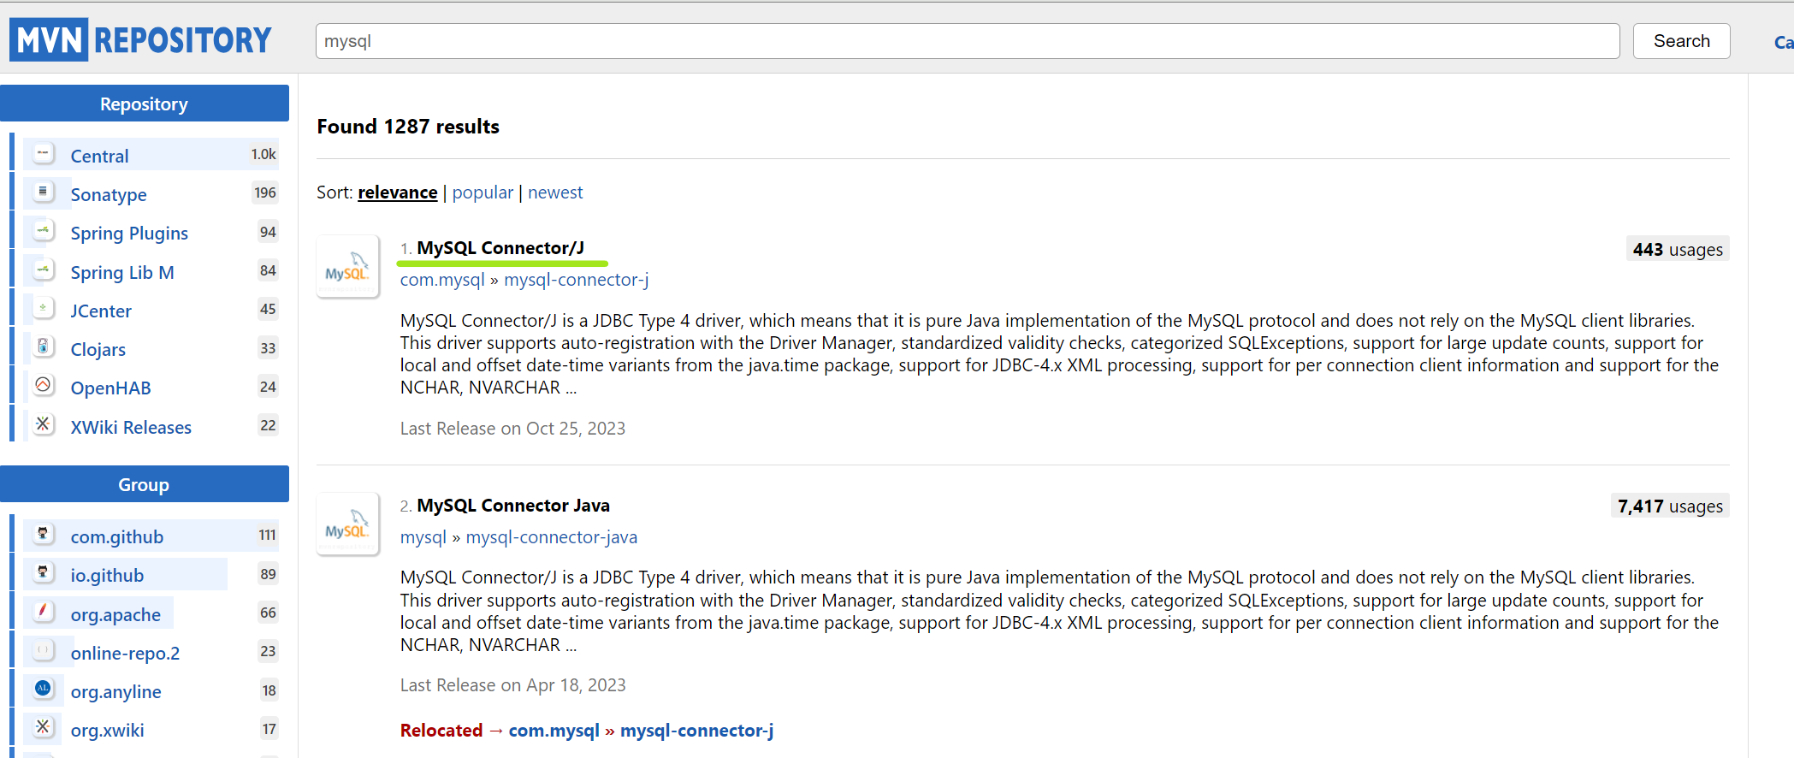
Смотрим версию драйвера подключения к БД в pom приложения | Очень-очень важно! При подключении библиотек смотреть на их версию, а также сравнивать ее с версией драйвера, который использует IDE Ultimate. В ином случае будут создавать две разные версии баз данных - одна через драйвер приложения (pom) (смотри скрин слева), вторая через драйвер IDE Ultimate (смотри скрин справа) | <dependencies> <!-- https://mvnrepository.com/artifact/com.mysql/mysql-connector-j --> <dependency> <groupId>com.mysql</groupId> <artifactId>mysql-connector-j</artifactId> <version>8.1.0</version> </dependency> </dependencies> | 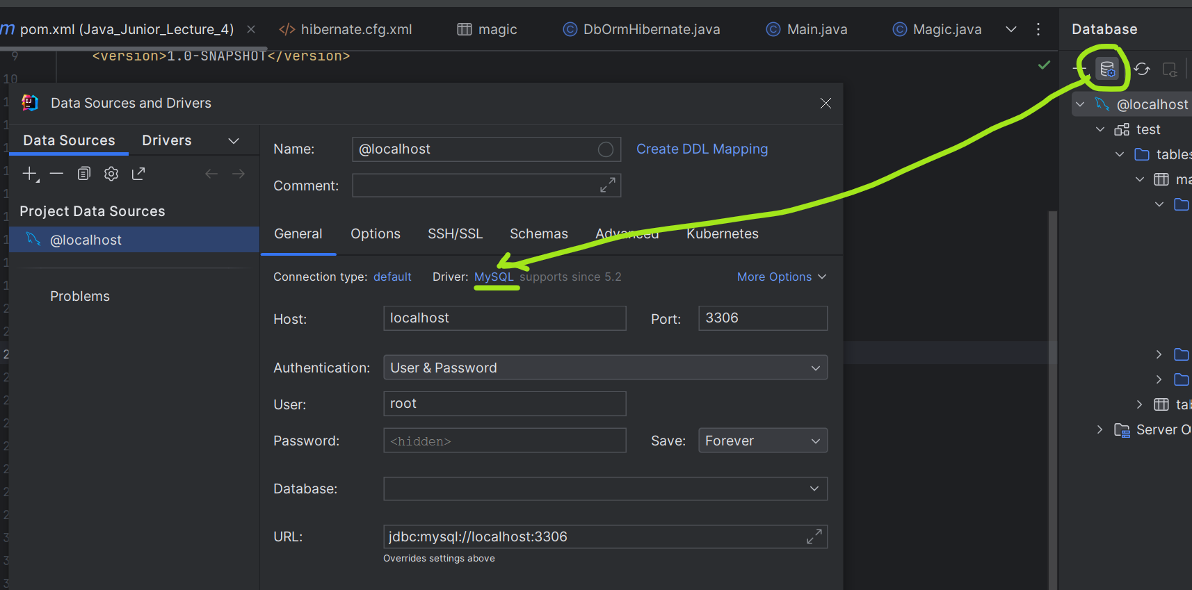 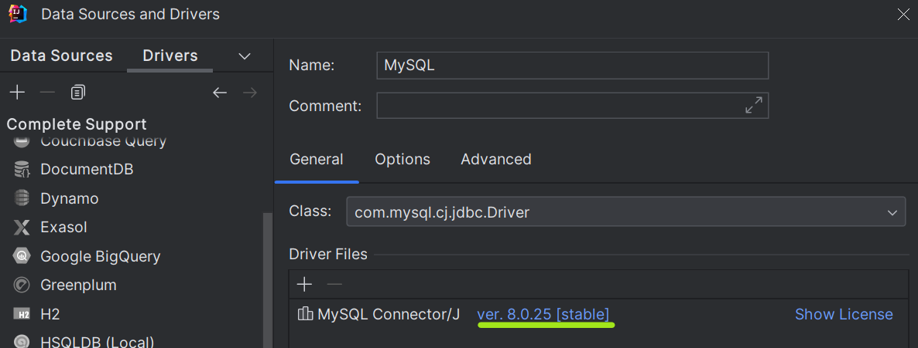 Смотрим версию драйвера подключения к БД в IDE
Коротко и понятно! | Везде используется PreparedStatement statement = connection.prepareStatement() | public static void main(String[] args) throws SQLException { String url = "jdbc:mysql://localhost:3306/"; String user = "root"; String password = "Password"; | Семинар со Станиславом!
 |  | // Подключение к базе данных Connection connection = DriverManager.getConnection(url, user, password);
 |  | // Создание базы данных createDatabase(connection); System.out.println("Database created successfully"); | private static void createDatabase(Connection connection) throws SQLException { String createDatabaseSQL = "CREATE DATABASE IF NOT EXISTS studentsDB;"; try (PreparedStatement statement = connection.prepareStatement(createDatabaseSQL)) { statement.execute(); } }
 |  | // Использование базы данных useDatabase(connection); System.out.println("Use database successfully"); | private static void useDatabase(Connection connection) throws SQLException { String useDatabaseSQL = "USE studentsDB;"; try (PreparedStatement statement = connection.prepareStatement(useDatabaseSQL)) { statement.execute(); } }
 |  | // Создание таблицы createTable(connection); System.out.println("Create table successfully"); | private static void createTable(Connection connection) throws SQLException { String createTableSQL = "CREATE TABLE IF NOT EXISTS students (id INT AUTO_INCREMENT PRIMARY KEY, name VARCHAR(255), age INT);"; try (PreparedStatement statement = connection.prepareStatement(createTableSQL)) { statement.execute(); } }
INSERT |  | // Вставка данных int count = random.nextInt(5, 11); for (int i = 0; i < count; i++) insertData(connection, Student.create()); System.out.println("Insert data successfully"); | private static void insertData(Connection connection, Student student) throws SQLException { String insertDataSQL = "INSERT INTO students (name, age) VALUES (?, ?);"; try (PreparedStatement statement = connection.prepareStatement(insertDataSQL)) { statement.setString(1, student.getName()); statement.setInt(2, student.getAge()); statement.executeUpdate(); } }
SELECT |  | // Чтение данных Collection<Student> students = readData(connection); for (var student: students) System.out.println(student); System.out.println("Read data successfully"); | private static Collection<Student> readData(Connection connection) throws SQLException { ArrayList<Student> studentsList = new ArrayList<>(); String readDataSQL = "SELECT * FROM students;"; try (PreparedStatement statement = connection.prepareStatement(readDataSQL)) { ResultSet resultSet = statement.executeQuery(); while (resultSet.next()) { int id = resultSet.getInt("id"); String name = resultSet.getString("name"); int age = resultSet.getInt("age"); studentsList.add(new Student(id, name, age)); } return studentsList; } }
UPDATE |  | // Обновление данных for (var student: students) { student.updateName(); student.updateAge(); updateData(connection, student); } System.out.println("Update data successfully"); | private static void updateData(Connection connection, Student student) throws SQLException { String updateDataSQL = "UPDATE students SET name=?, age=? WHERE id=?;"; try (PreparedStatement statement = connection.prepareStatement(updateDataSQL)) { statement.setString(1, student.getName()); statement.setInt(2, student.getAge()); statement.setInt(3, student.getId()); statement.executeUpdate(); } }
DELETE |  | // Удаление данных //for (var student: students) // deleteData(connection, student.getId()); //System.out.println("Delete data successfully"); | private static void deleteData(Connection connection, int id) throws SQLException { String deleteDataSQL = "DELETE FROM students WHERE id=?;"; try (PreparedStatement statement = connection.prepareStatement(deleteDataSQL)) { statement.setLong(1, id); statement.executeUpdate(); } }
 |  | // Закрытие соединения connection.close(); System.out.println("Database connection close successfully");
Создаём класс Db |  |  | 00 07 30
URL USER PASSWORD | Пояснение! Прописываем параметры подключения: USER, PASSWORD, URL URL - Адрес, по которому расположена база данных, а также указание протокола и драйвер с помощью, которых будет происходить подключение Поиска корректгного url! В google search можно задать jdbc postres url итд | public class Db { /** * private static final String url = "jdbc:mysql://ip:port" * 1 протокол jdbc: * 2 драйвер через который будем подключаться к базе данных:// * 3 сокет (ip:port), на котором расположена база данных */ private static final String URL = "jdbc:mysql://localhost:3306"; private static final String USER = "root"; private static final String PASSWORD = "admin"; | Важно! В URL можно указать конкретную базу данных, к которой необходимо подключиться conn = DriverManager.getConnection("jdbc:mysql://127.0.0.1:3306/empdb", "root", "root");
h2 | Для понимания! H2 сама поднимается в оперативной памяти (ее не нужно поднимать отдельно как PostgreSql ит) вместе с процессом, который к ней обращается. В основном h2 используется при тестировании | url = jdbc:h2:mem:database url2 = jdbc:h2:file:~/database.db
Connection | DriverManager - (руководитель нашего драйвера) статичный класс, который позволяет получить экземпляр, управляющий нашим подключением с базой данных <Connection>, который implements AutoCloseable. .getConnection(URL, USER, PASSWORD) return Connection.class implements AutoCloseable | public static void con() { try (Connection con = DriverManager.getConnection(URL, USER, PASSWORD)) { } catch (SQLException e) { throw new RuntimeException(e); } } | 00 10 05 - Лекция Важно - недостаток! У DriverManager.getConnection(URL, USER, PASSWORD) отсутствует параметр, который бы указывал на конкретную БД (SCHEMA), к которой требовалось бы подключиться. Также отсутствует параметр протокола ширования обмена данными между приложением и бд
Statement | <Connection>.createStatement() - экземпляр подключения, который позволяет получить экземпляр SQL выражения со множеством различных методов для обращений к базе данных, который implements AutoCloseable return Statement.class implements AutoCloseable | public static void con() { try (Connection con = DriverManager.getConnection(URL, USER, PASSWORD)) { con.setTransactionIsolation(int level); //используется для установки изоляции для транзакции с бд Statement statement = con.createStatement(); } catch (SQLException e) { throw new RuntimeException(e); } }
Подлючение к базе данных через intellijIDE Ultimate |  | Проверяем внесенные изменения в базе данных (подключаемся вручную к базе данных)
 | Шаг 1 Выбираем базу данных среди доступных к прямому подключению в intellijIdea | public static void con() { try (Connection con = DriverManager.getConnection(URL, USER, PASSWORD); Statement statement = con.createStatement();) { statement.execute("DROP SCHEMA IF EXISTS test"); statement.execute("CREATE SCHEMA test"); statement.execute("CREATE TABLE test.table (id INT NOT NULL, firstname VARCHAR(45) NULL, lastname VARCHAR(45) NULL, PRIMARY KEY (id))"); } catch (SQLException e) { throw new RuntimeException(e); } }
 | 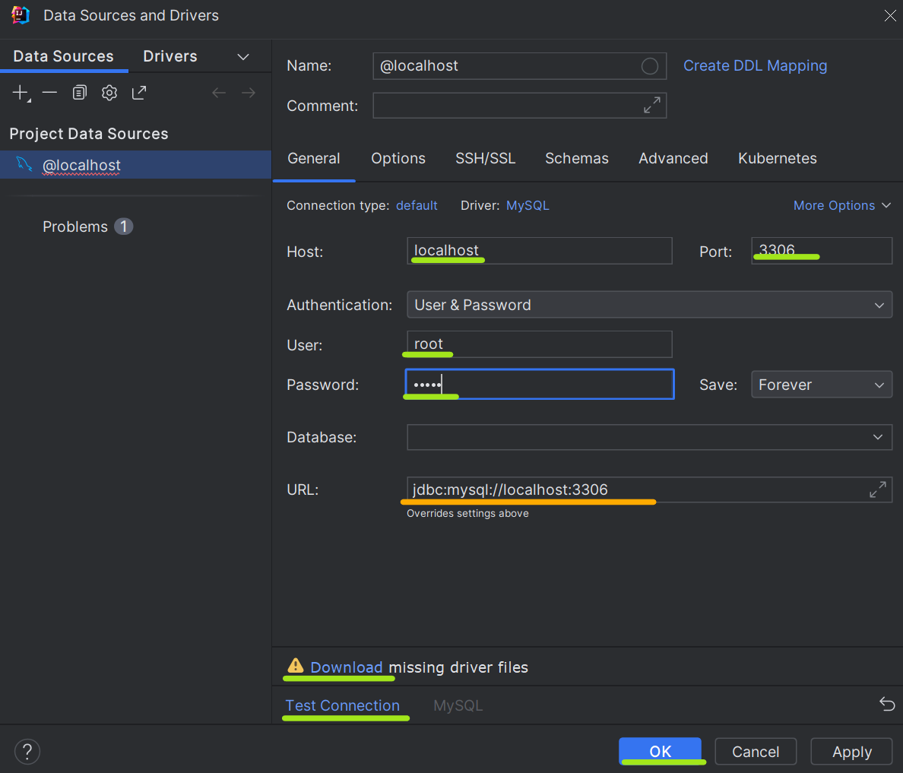 Шаг 2 Указываем адрес и параметры для авторизации в качестве одного из пользователей в базе данных | Host: ip Port: port User: Password: URL: Download - загружаем драйвер для intelijidea, по которому она подключится к базе данных В конце кликаем test - проверяем возможность подключения к базе данных по заданным параметрам В самом конце кликаем ОК
 | Шаг 3 Ввод запросов |  | 00 17 45
Создаем CRUD
CREATE, INSERT, UPDATE, DELETE = statement.execute(); | statement.execute("CREATE SCHEMA test"); | public static void con() { try (Connection con = DriverManager.getConnection(URL, USER, PASSWORD); Statement statement = con.createStatement();) { statement.execute("DROP SCHEMA IF EXISTS test"); statement.execute("CREATE SCHEMA test"); statement.execute("CREATE TABLE test.table (id INT NOT NULL, firstname VARCHAR(45) NULL, lastname VARCHAR(45) NULL, PRIMARY KEY (id))"); statement.execute("INSERT INTO test.table (id, firstname, lastname) VALUES (1, 'Иван','Иванов')"); } catch (SQLException e) { throw new RuntimeException(e); } }
ResultSet Объект с данными |  |  | `Самообучение: https://www.digitalocean.com/community/tutorials/java-resultset
 | ResultSet resultSet = statement.executeQuery("SELECT * FROM test.table"); | Java ResultSet interface is a part of the java.sql package. It is one of the core components of the JDBC Framework. ResultSet Object is used to access query results retrieved from the relational databases. ResultSet maintains cursor/pointer which points to a single row of the query results. Using navigational and getter methods provided by ResultSet, we can iterate and access database records one by one. ResultSet can also be used to update data.
resultSet.next() |  | ResultSet - это такой класс, который включает в себя определённую структуру хранения полученных из базы данных. Чтобы прочить эти данные необходимо использовать цикл while (resultSet.next()).
resultSet.getInt(int columnIndex) | Вариант 1 | Для получения String значений необходимо использовать геттер getString(1) с указанием номера колонки в базе данных в качестве аргумента. Для получения Int значений resultSet.getInt(1)... ...
resultSet.getInt(String columnLabel) | Вариант 2 | Для получения String значений необходимо использовать геттер getString("имя колонки в бд")
SELECT = statement.executeQuery(); |  | public static void con() { try (Connection con = DriverManager.getConnection(URL, USER, PASSWORD); Statement statement = con.createStatement();) { ... ResultSet resultSet = statement.executeQuery("SELECT * FROM test.table"); while(resultSet.next()){ System.out.println(resultSet.getInt(1) + " " + resultSet.getString(2) + " " + resultSet.getString(3)); } } catch (SQLException e) { throw new RuntimeException(e); } }
SQLInjections prepareStatement
...
Семинар 4 часть 1 |  | (JDBC) на примере базы данных h2
 | В Spring FrameWork есть специальная технология Hikari, которая управляет содеинениями. Она настраиваемая. Она открывает соединения и держит их в потоках. | В этом случае можно прибегнуть с асинхронности (многопоточности), либо создать отдельный пулл (массив) соединений, которые будут случаным образом выделяться для каждого определенного пользователя по мере их доступности, а затем возвращаться в пулл открытых соединения после завершения всех statement.

Лекция 4 часть 2 |  | (ORM = (JPA) Java Persistence API ) Базы данных и инструменты взаимодействия с ними
Недостатки ORM (JPA) перед JDBC: Когда запросы в базу становятся слишком сложными (join, sort итд), тогда выигрывает JDBC с использованием обычных sql запросов. В более простых запросах выигрывает hibernate, так как с ним проще работать. |  | ORM расшифровывается как Object-Relational Mapping (Отображение объектов на отношения). Это программная технология, которая связывает базы данных с системами, основанными на объектно-ориентированном программировании, путем создания вирутальной объективной базы данных. Она позволяет работать с данными в виде объектов в программном коде, а не в виде SQL-запросов к базе данных. | 00 23 00
Важно! Hibernate сам создает CREATE TABLE таблицы, если указана одна из политик в cfg у<property name="hbm2ddl.auto_sql">create-drop</property> | Самоизучение Hibernate: 1 https://vladmihalcea.com/ - эксперт по hibernate 2 Java persistence API и Hibernate - авторы: Кристиан Бауэр, Гэвин Кинг, Гэри Грегори. 3 Хорошие видеоуроки, для тех кто знает английский https://www.youtube.com/watch?v=a6bcNXCmAUU&list=PLGTrAf5-F1YLNgq_0TXd9Xu245dJxqJMr 4 Для русскоязычных: https://www.youtube.com/watch?v=u4GSk3GVZNw&t=1040s | Основная идея ORM заключается в том, чтобы устранить несоответствие между объектами в приложении и таблицами в базе данных, предоставляя механизмы автоматического преобразования данных между ними. ORM-фреймворки, такие как Hibernate, предоставляют абстракцию над базой данных, упрощая разработку приложений.
Hibernate | Важно для понимания! Hibernate (ORM) основывается на JDBC | Это фреймворк для языка Java, предназначенный для упрощения взаимодействия с реляционными базами данных. Он является одной из самых популярных реализаций технологии ORM (Object-Relational Mapping) в Java | 00 23 38
Шаг 1. pom file Добавляем зависимость в maven сборщик
 | Maven Central: Hibernate - Hibernate Java8 Relocation » 6.0.0.Alpha7 https://mvnrepository.com/artifact/org.hibernate/hibernate-java8/6.0.0.Alpha7 | JPA - Hibernate - зависимость <dependency> <groupId>org.hibernate</groupId> <artifactId>hibernate-java8</artifactId> <version>6.0.0.Alpha7</version> <type>pom</type> </dependency> | Обязательно иметь Драйвер jdbc! <dependencies> <!-- https://mvnrepository.com/artifact/com.mysql/mysql-connector-j --> <dependency> <groupId>com.mysql</groupId> <artifactId>mysql-connector-j</artifactId> <version>8.2.0</version> </dependency> </dependencies>
Шаг 2 resources/hibernate.cfg.xml Добавляем файл с конфигами в папку resources
Шаг 1 Создаем папку resources в папке main | Если у нас имеется несколько баз данных, с которыми взаимодействует приложение, необходимо прописывать несколько файлов hibernate.cfg.xml Возможен также вариант, когда используется несколько файлов конфигурации hibernate.cfg.xml с одной базой данных, однако с разными параметрами. В таком случае разные запросы могут обрабатывать разными session-factory по-разному. | 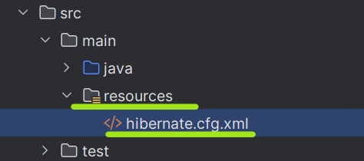
Шаг 2 Создаем файл с названием "hibernate.cfg.xml"
Шаг 3 Добавляем конфиги для подключения библиотеки hibernate к базе данных | `https://www.tutorialspoint.com/hibernate/hibernate_configuration.htm | <?xml version = "1.0" encoding = "utf-8"?> <!DOCTYPE hibernate-configuration SYSTEM "http://www.hibernate.org/dtd/hibernate-configuration-3.0.dtd"> <hibernate-configuration> <session-factory> ...
Обязательное поле | Указываем язык команд, на которых работает база данных. Данный параметр позволяет проверять все запросы к базе данных на валидность. org.hibernate.dialect.H2Dialect org.hibernate.dialect.MySQLDialect org.hibernate.dialect.Postgres.. | <property name="hibernate.dialect"> org.hibernate.dialect.MySQLDialect </property>
Обязательное поле | Указываем (класс) Драйвер jdbc org.h2.Driver com.mysql.jdbc.Driver | <property name="hibernate.connection.driver_class"> com.mysql.jdbc.Driver </property>
Обязательное поле | Указываем URL и конкретную базу данных (Scheme) (или Строка для подключения) jdbc:mysql://localhost jdbc:mysql://localhost/test jdbc:h2:mem:database;DATABASE_TO_UPPER=false jdbc:h2:file:~/database.db | <property name="hibernate.connection.url"> jdbc:mysql://localhost/test </property>
Обязательное поле | Указываем имя пользователя Указываем пароль пользователя | <property name="hibernate.connection.username"> root </property> <property name="hibernate.connection.password"> admin </property>
Обязательное поле | Это стратегии автоматического обновления базы данных по модели (смотри шаг 3 Класс для обмена данными), которая у нас находится проекте <property name="hbm2ddl.auto_sql">create</property> <property name="hbm2ddl.auto_sql">create-drop</property> <property name="hbm2ddl.auto_sql">update</property> <property name="hbm2ddl.auto_sql">validate</property> | <property name="hbm2ddl.auto_sql">validate</property>
<property name="hibernate.hbm2ddl.auto">create</property> |  | При запуске (при первом соединении с базой данных) приложения, hibernate посмотрит на классы-сущности (маппинг классы) приложения и по ее описанию создаст SCHEMA, уничтожив предыдущую SCHEMA
<property name="hibernate.hbm2ddl.auto">create-drop</property> | Используется при тестах, на тестовых базах данных | При запуске (при первом соединении с базой данных) приложения, hibernate посмотрит на классы-сущности (маппинг классы) приложения и по ее описанию создаст SCHEMA c таблицами в базе данных, уничтожив предыдущую SCHEMA. При остановке приложения, hibernate уничтожит SCHEMA в базе данных
<property name="hibernate.hbm2ddl.auto">update</property> |  | При запуске (при первом соединении с базой данных) приложения, hibernate посмотрит на классы-сущности (маппинг классы) приложения и по ее описанию создаст SCHEMA При повторном запуске (если класс-сущность получит дополнительные поля или потеряет) приложения, hibernate обновит таблицы в базе данных по новым маппинг-сущностям.
...
Шаг 4 Класс с логикой и подключением к бд
 | Session session = sessionFactory.openSession(); | // Создание сессии Session session = sessionFactory.getCurrentSession(); //использовать данный метод вместо OpenSession, если указан параметр в файле hibernate.xml <!-- Context configuration --> <property name="hibernate.current_session_context_class">thread</property> | Session session = sessionFactory.openSession();
 | StandardServiceRegistry registry содержит механизмы для связи с сервером базы данных и менеджер передачи запросов. Важно! new StandardServiceRegistryBuilder() .configure() - позволяется использовать без дополнительных ссылок на hibernate.cfg.xml, если указанный файл xml был корректно расположен в папку resources SessionFactory sessionFactory - это неизменяемый потокобезопасный объект, с компилированным маппингом для одной базы данных. Необходимо инициализировать SessionFactory всего один раз. Используется для получения объектов в Session сессии. Session session - это соединение с базой данных, используется для операций с базой данных. | public class DbOrmHibernate { public static void con() { final StandardServiceRegistry registry = new StandardServiceRegistryBuilder() .configure() .build(); SessionFactory sessionFactory = new MetadataSources(registry).buildMetadata().buildSessionFactory(); Session session = sessionFactory.openSession(); Magic magic = new Magic("Волшебная стрела", 10 , 0); session.beginTransaction(); session.save(magic); session.getTransaction().commit(); session.close(); } } | 00 34 46 session.beginTransaction(); //начинаем транзакцию session.save(magic); //операция INSERT session.getTransaction().commit(); //подтверждаем операцию
CRUD |  | Семинар со Станиславом! | Домашнее задание 4 со Станиславом!
Коротко и понятно! |  | try { // Начало транзакции session.beginTransaction(); // Создание объекта Student student = Student.create(); | public class DatabaseManager { final static SessionFactory sessionFactory = new Configuration() .configure() .buildSessionFactory(); private static Session getSession() { return sessionFactory.openSession(); } public static void sessionFactoryClose() { sessionFactory.close(); }
INSERT |  | session.save(student); System.out.println("Object student save successfully"); | public static void insertIntoDBNewCourse(Course courseToIns) { Transaction transaction = null; try (Session curSession = getSession()) { transaction = curSession.beginTransaction(); curSession.save(courseToIns); transaction.commit(); System.out.println(courseToIns + " успешно записан в базу данных под id = " + courseToIns.getId()); } catch (Exception e) { if (transaction != null) { transaction.rollback(); } System.out.println("Возникла ошибка при записи в базу данных сущности" + courseToIns + "\n" + e.getMessage()); } }
SELECT |  | Student retrievedStudent = session.get(Student.class, student.getId()); System.out.println("Object student retrieved successfully"); System.out.println("Retrieved student object: " + retrievedStudent); | public static Course selectFromDBCourse(Class<Course> clazz, Integer id) { Course selectedCourse = null; try (Session curSession = getSession()) { selectedCourse = curSession.get(clazz, id); System.out.println(selectedCourse + " успешно получен из базы данных с id = " + selectedCourse.getId()); } catch (Exception e) { System.out.println("Возникла ошибка при обращении к базе данных по id = " + id + "\n" + e.getMessage()); } return selectedCourse; }
UPDATE |  | // Обновление объекта retrievedStudent.updateName(); retrievedStudent.updateAge(); session.update(retrievedStudent); System.out.println("Object student update successfully"); | public static void updateInDBCourse(Course courseToUpdate) { Transaction transaction = null; try (Session curSession = getSession()) { transaction = curSession.beginTransaction(); curSession.update(courseToUpdate); transaction.commit(); System.out.println("Курс успешно обновлён в базе данных " + courseToUpdate); } catch (Exception e) { if (transaction != null) { transaction.rollback(); } System.out.println("Возникла ошибка при обращении к базе данных c сущностью " + courseToUpdate + "\n" + e.getMessage()); } }
DELETE |  | // Удаление объекта //session.delete(retrievedStudent); //System.out.println("Object student delete successfully"); | public static void deleteInDBCourse(Course courseToDelete) { Transaction transaction = null; try (Session curSession = getSession()) { transaction = curSession.beginTransaction(); curSession.delete(courseToDelete); transaction.commit(); } catch (Exception e) { if (transaction != null) { transaction.rollback(); } System.out.println("Возникла ошибка при обращении к базе данных c сущностью" + courseToDelete + "\n" + e.getMessage()); } System.out.println("Курс " + courseToDelete + "успешно удалён из базы данных."); }
 |  | // Коммит транзакции session.getTransaction().commit();
SessionFactory.close() |  | } finally { // Закрытие фабрики сессий sessionFactory.close(); }
CRUD 2 | 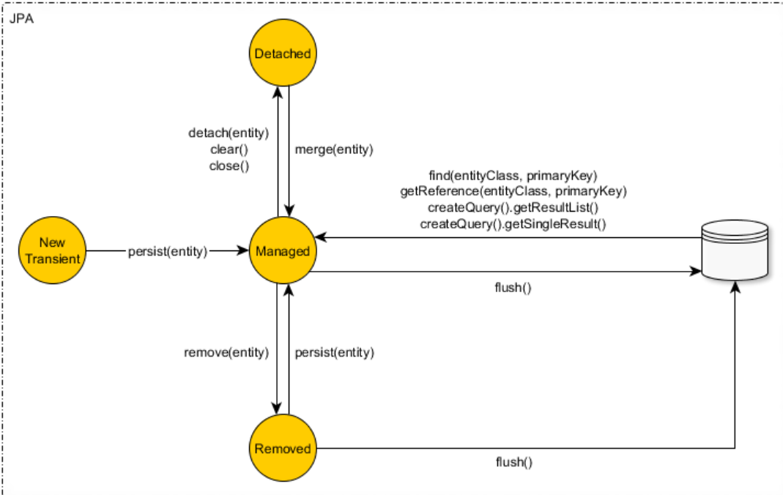 | public class ConnectorOrmHibernate { final StandardServiceRegistry registry; SessionFactory sessionFactory; public ConnectorOrmHibernate() { registry = new StandardServiceRegistryBuilder() .configure() //configures settings from hibernate.cfg.xml .build(); sessionFactory = new MetadataSources(registry).buildMetadata().buildSessionFactory(); } public Session getSession(){ return sessionFactory.openSession(); } } | Самообучение - transaction isolation level for databases
INSERT session.save(magic); // return Integer session.persist(magic); //return void | Важно! Для исполнения Insert, Update, Delete требуется выполнять Transaction session.beginTransaction(); session.save(magic); // в данном случае передаем конкретный экземпляр, который связан структурой с Hibernate базой данных, чтобы передать значения полей этого экземпляра hibernate session.getTransaction().commit(); session.close(); | public static void connectionInsert() { /** * Вариант cleaner code */ ConnectorOrmHibernate connector = new ConnectorOrmHibernate(); Session session = connector.getSession(); Magic magic; session.beginTransaction(); magic = new Magic("Волшебная стрела", 10, 0, 0); session.save(magic); magic = new Magic("Молния", 25, 0, 0); session.save(magic); magic = new Magic("Каменная кожа", 0, 0, 6); session.save(magic); session.getTransaction().commit(); session.close(); } | Пояснение! beginTransaction всегда нужен, иначе объект останется сохраненным или измененным на уровне приложения - и не уйдет в базу данных
 | Пример 2 | SessionFactory sessionFactory = new Configuration().configure().buildSessionFactory(); User user = new User(); user.setName("Igor"); try(Session session = sessionFactory.openSession()){ session.beginTransaction(); System.out.println(user); //User(id=null, name=Igor) session.save(user); System.out.println(user); //User(id=1, name=Igor) session.getTransaction().commit(); } sessionFactory.close();
SELECT | Важно! Для исполнения Select не требуется выполнять Transaction
 | HQL | SQL
Важно! HQL аппелирует не колонками и таблицами, а сущностями! | from User | select * from user_data | Важно! Вместо From table, мы пишем From class
 | from User where id=3 | select * from user_data where id=3 | То есть каждый раз обращаем к таблице как к классу.
 | from User where level in (10,20,30) | select * from user_data where user_level IN (10, 20, 30) | @Entity
 | from User order by created asc | select * from user_data order by user_created asc | @Table(name = "magic")
 | from User where name like 'тест' | select * from user_data where user_name like 'тест' | public class Magic {
Вариант 1 SELECT по id |  | try(Session session = sessionFactory.openSession()){ User userLoaded = session.get(User.class,1); System.out.println(userLoaded); }
...
Шаг 4 Класс с логикой и подключением к бд
 | return List<T> | Возвращает List<T> , который содержит классы-мапперы со значениями из базы данных. <Session>.getResultList();
Вариант 2 (пример 2) Указываем запрос с условием | u является псевдонимом/alias. см. https://docs.oracle.com/javaee/6/tutorial/doc/bnbrg.html Важно! java persistence query language аппелирует не колонками и таблицами, а сущностями! | try(Session session = sessionFactory.openSession()){ List<User> resultList = session.createQuery("select u from User u where u.id = 1", User.class) .getResultList(); System.out.println(resultList); } | Самообучение - https://docs.oracle.com/javaee/6/tutorial/doc/bnbrg.html
Вариант 2 (пример 3) Включаем внешние переменные-параметры |  | SimpleDateFormat format = new SimpleDateFormat("yyyy-MM-dd HH:mm:ss"); String frmDate = format.parse(startDate); String enDate = format.parse(endDate); sessionfactory.getCurrentSession() .createQuery("FROM Customer AS c WHERE c.dateAdded BETWEEN :stDate AND :edDate ") .setParameter("stDate", frmDate) .setParameter("edDate", enDate) .list(); | `https://stackoverflow.com/questions/21265134/hql-to-query-records-between-two-dates
UPDATE session.update(magic); | //Вызываем UPDATE без единой команды/запроса - WHERE не пишем, так как в экземпляре уже хранится id, по которому потребуется внести изменение в базу данных. session.beginTransaction(); session.update(magic); session.getTransaction().commit(); | public static void connectionUpdate() { ConnectorOrmHibernate connector = new ConnectorOrmHibernate(); try (Session session = connector.getSession()) { //Получаем объект в подставленный класс Magic Magic magic = session.createQuery("FROM Magic where id = :id", Magic.class) .setParameter("id",4) .getSingleResult(); System.out.println(magic); //Устанавливаем новые значения полей у объекта magic.setAttBonus(100); magic.setName("Ярость"); //Вызываем UPDATE без единой команды/запроса - WHERE не пишем, так как в экземпляре уже хранится id, по которому потребуется внести изменение в базу данных. session.beginTransaction(); session.update(magic); session.rollback(); //можно вернуть состояние сущности в первичный вид session.getTransaction().commit(); } }
DELETE session.delete(magic); | //Вызываем DELETE без единой команды/запроса - WHERE не пишем, так как в экземпляре уже хранится id, по которому потребуется внести изменение в базу данных. session.beginTransaction(); session.delete(magic); session.getTransaction().commit(); session.close(); | public static void connectionDelete() { ConnectorOrmHibernate connector = new ConnectorOrmHibernate(); try (Session session = connector.getSession()) { session.beginTransaction(); List<Magic> magics = session.createQuery("FROM Magic", Magic.class).getResultList(); magics.forEach(t -> session.delete(t)); session.getTransaction().commit(); } }

Семинар 4 - Станислав |  | Docker в Idea | 00 17 30
Шаг 1 Установить программу docker for windows
Шаг 2 Установить plugin docke в idea
Шаг 3 Связать docker в idea c docker for windows |  |  | 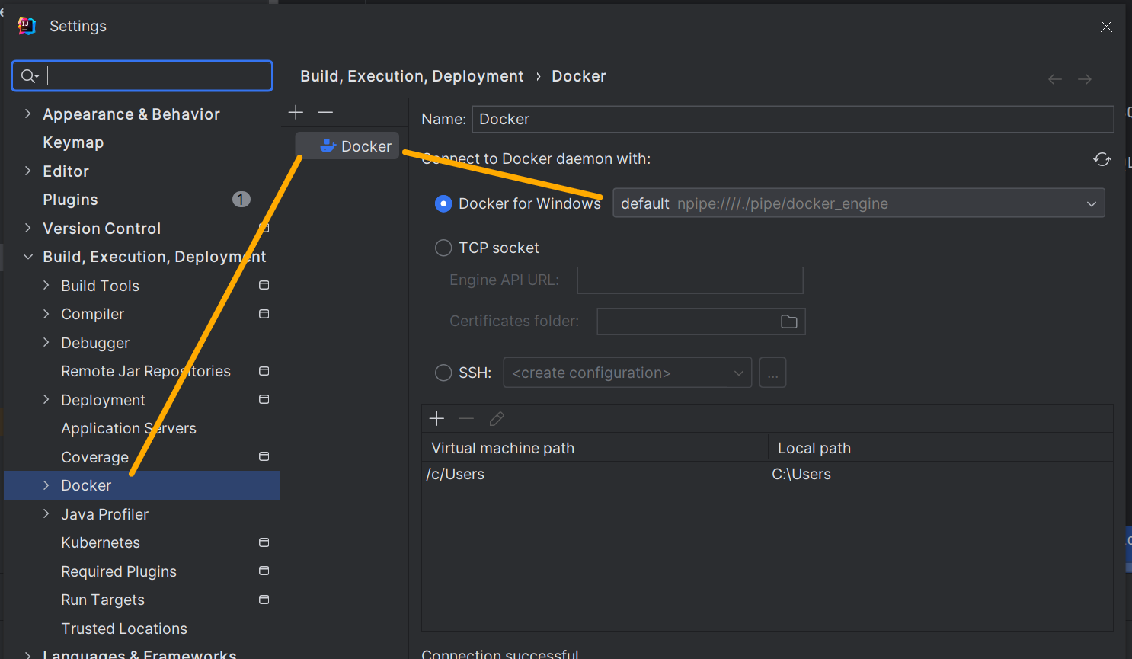
Шаг 4 В Services открыть docker и указать название образа, который необходимо pull
Шаг 5 В images, правой кнопкой мыши можно отобразить меню для создания контейнера |  |  | 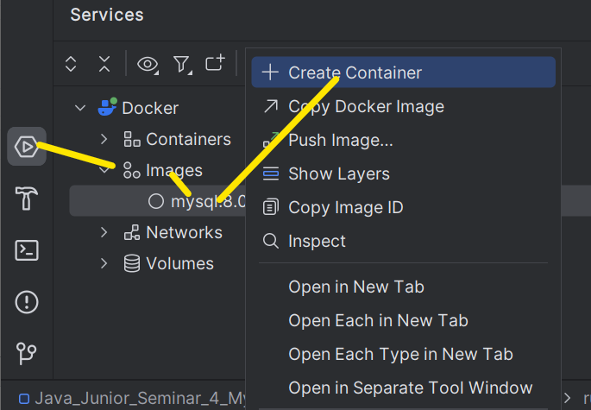
Шаг 6 В меню создания контейнера мы можем выбрать опции создания контейнера. По результату будет создан конфигурационный файл, который будет доступен к запуску строго только из idea |  | Можно сохранить конфиг в папку config Папку config можно создать в главной директории проекта | 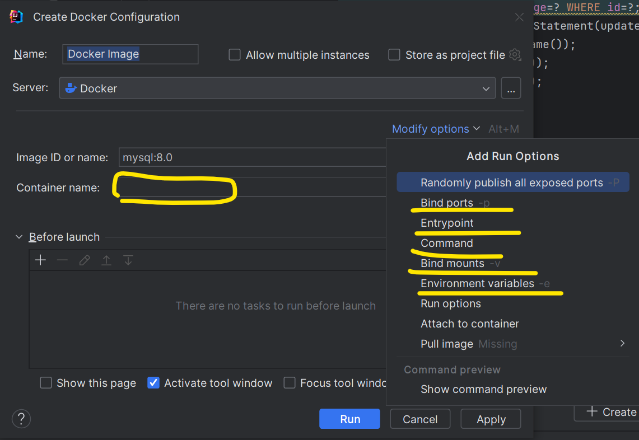
Шаг 7 После определения всех опций контейнера будет создан config.xml в папке config проекта/программы. Этот файл можно будет запускать, когда понадобится развернуть базу данных.
Готовый пример настройки контейнера с базой данных MySQL |  | Если использовать опцию bind (volumes), то можно будет в будущем удалять контейнер с базой данных, так как сами данные у нас останутся в хостовой машине в виде файла .ibd | 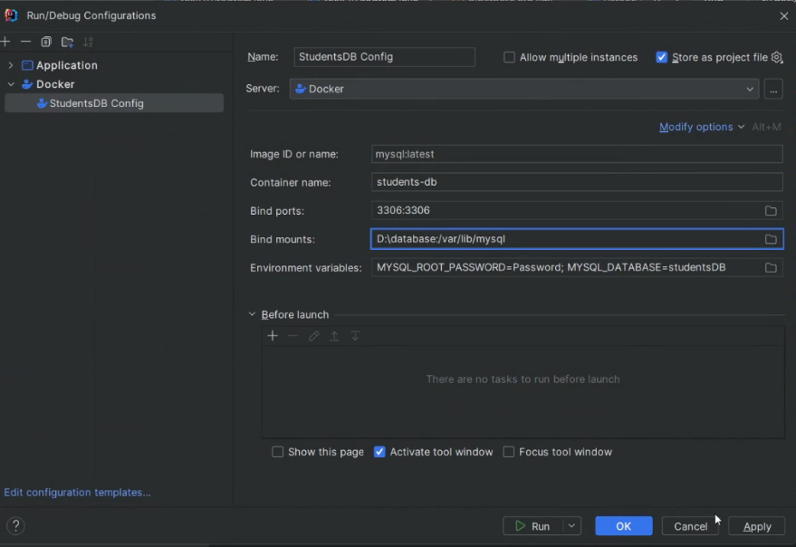

Семинар 4 - Станислав |  | Терминал Idea - Подсветка нужных сообщений | 01 45 00
Шаг 1 Установить plugin grep
Шаг 2 Через основную панель idea сверху, либо в консоли после запуска программы, войти в меню настроек плагина для подсветки консоли | Самоизучение! |  | 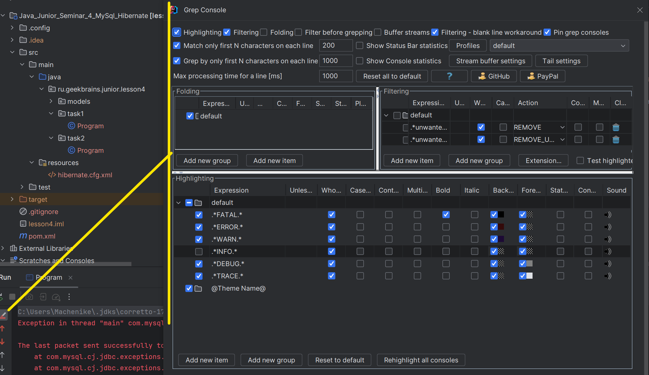
Дополнительно: При нажатии правой кнопкой мыши на окно консоли, мы получим окно для перехода к созданию фильтров с помощью плагина grep

Самоизучение |  | Hibernate. Типы данных Java vs SQL. @Basic, @Temporal
Типы данных
 | `@Basic - Note that it’s an optional annotation. When we don’t specify the @Basic annotation for a basic type attribute, it is implicitly assumed. (то есть можно не указывать, если тип Java является @Basic по отношению к SQL) | JPA support various Java data types as persistable fields of an entity, often known as the basic types. A basic type maps directly to a column in the database. These include Java 1 primitives and their wrapper classes, 2 String, 3 java.math.BigInteger 4 java.math.BigDecimal 5 various available date-time classes, 6 enums 7 any other type that implements java.io.Serializable. | `@Basic (optional = true) The optional attribute is a boolean parameter that defines whether the marked field or property allows null. It defaults to true. So, if the field is not a primitive type, the underlying column is assumed to be nullable by default. `@Basic (fetch = FetchType.EAGER) The fetch attribute accepts a member of the enumeration Fetch, which specifies whether the marked field or property should be lazily loaded or eagerly fetched. It defaults to FetchType.EAGER, but we can permit lazy loading by setting it to FetchType.LAZY.
 |  | Тип данных SQL Server | Тип данных Java
 | `@Basic | bit | boolean
 | `@Basic | tinyint | short
 | `@Basic | smallint | short
 | `@Basic | int | int
...
Семинар 4 часть 2 |  | Hibernate | 02 35 00
Дополнительные фичи
 | Самоизучение | listeners: слушатели событий, которые реагируют на любые изменения состояний сущностей в базе данных. Могут отправить письмо или залогировать данное изменение, таким образом известив администарторов базы данных. Либо запустить какой-то дополнительный процесс - Аспектное программирование.
 | Самоизучение | user_audit: Это специальная таблица, которая создается параллельно основной сущности, однако хранит все срезы/версии основной таблицы
1:1
Implementing With a Foreign Key in JPA | `https://www.baeldung.com/jpa-one-to-one |  | 02 42 00
Вариант 1: Если в нашей сущности User имеется отдельное поле address_id, которое можно связать с сущностью Address | 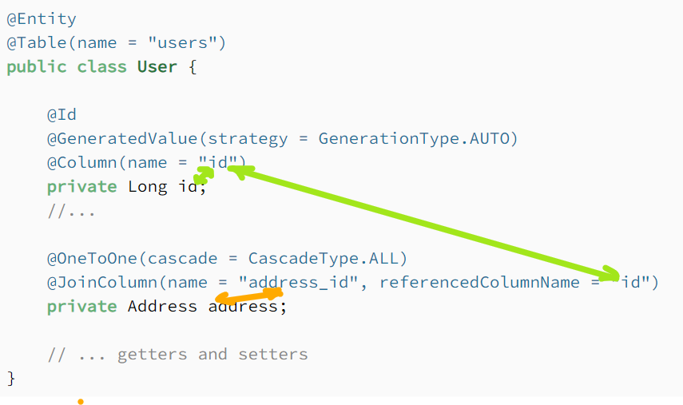 | @Entity @Table(name = "users") public class User { @Id @GeneratedValue(strategy = GenerationType.AUTO) @Column(name = "id") private Long id; //... @OneToOne(cascade = CascadeType.ALL) @JoinColumn(name = "address_id", referencedColumnName = "id") private Address address; // ... getters and setters } | Note that we place the @OneToOne annotation on the related entity field, Address. Also, we need to place the @JoinColumn annotation to configure the name of the column in the users table that maps to the primary key in the address table. If we don’t provide a name, Hibernate will follow some rules to select a default one. Finally, note in the next entity that we won’t use the @JoinColumn annotation there. This is because we only need it on the owning side of the foreign key relationship. Simply put, whoever owns the foreign key column gets the @JoinColumn annotation.
 |  | @Entity @Table(name = "address") public class Address { @Id @GeneratedValue(strategy = GenerationType.AUTO) @Column(name = "id") private Long id; //... @OneToOne(mappedBy = "address") private User user; //... getters and setters } | We also need to place the @OneToOne annotation here too. That’s because this is a bidirectional relationship. The address side of the relationship is called the non-owning side.
Implementing With a Shared Primary Key in JPA
Вариант 2: Если в нашей сущности User отсутствует отдельное/специальное поле address_id, которое можно связать с сущностью Address | 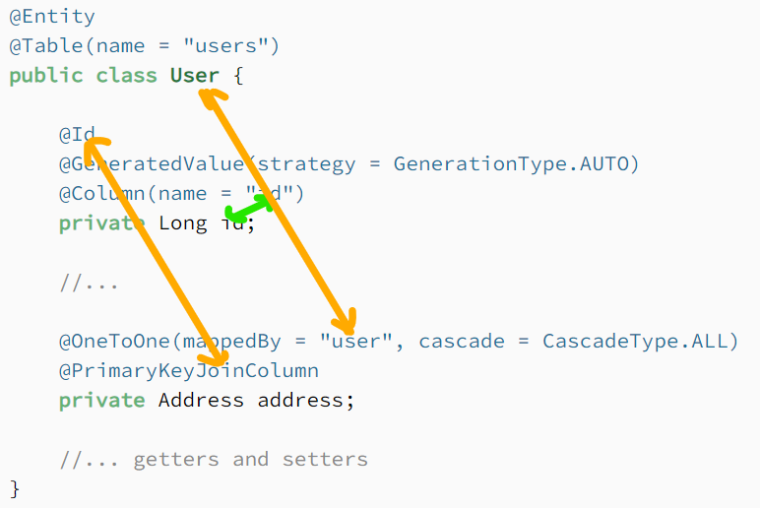 | @Entity @Table(name = "users") public class User { @Id @GeneratedValue(strategy = GenerationType.AUTO) @Column(name = "id") private Long id; //... @OneToOne(mappedBy = "user", cascade = CascadeType.ALL) @PrimaryKeyJoinColumn private Address address; //... getters and setters } | The mappedBy attribute is now moved to the User class since the foreign key is now present in the address table. We’ve also added the @PrimaryKeyJoinColumn annotation, which indicates that the primary key of the User entity is used as the foreign key value for the associated Address entity.
 |  | @Entity @Table(name = "address") public class Address { @Id @Column(name = "user_id") private Long id; //... @OneToOne @MapsId @JoinColumn(name = "user_id") private User user; //... getters and setters } | We still have to define an @Id field in the Address class. But note that this references the user_id column, and it no longer uses the @GeneratedValue annotation. Also, on the field that references the User, we’ve added the @MapsId annotation, which indicates that the primary key values will be copied from the User entity.
1:Many
Самообучение | `https://www.baeldung.com/hibernate-one-to-many

Лекция 5 часть 1 |  | Клиент-серверное приложение
Пакет java.net | `https://copyprogramming.com/howto/java-client-server-code-in-java-using-socket
 |  | Все что нам необходимо для работы с сетью лежит в этом пакете
Инструменты для работы с сетью
...

Emoji
Emoji
Emoji Enum | Вызов в коде | Emoji.BLACK_RIGHT_POINTING_TRIANGLE.toString()
 | Класс enum, сожержащий множество различных комбинаций эмоций | public enum Emoji { .. Character firstChar; Character secondChar; Emoji(Character firstChar, Character secondChar) { this.firstChar = firstChar; this.secondChar = secondChar; } @Override public String toString() { StringBuilder sb = new StringBuilder(); if (this.firstChar != null) { sb.append(this.firstChar); } if (this.secondChar != null) { sb.append(this.secondChar); } return sb.toString(); } } | 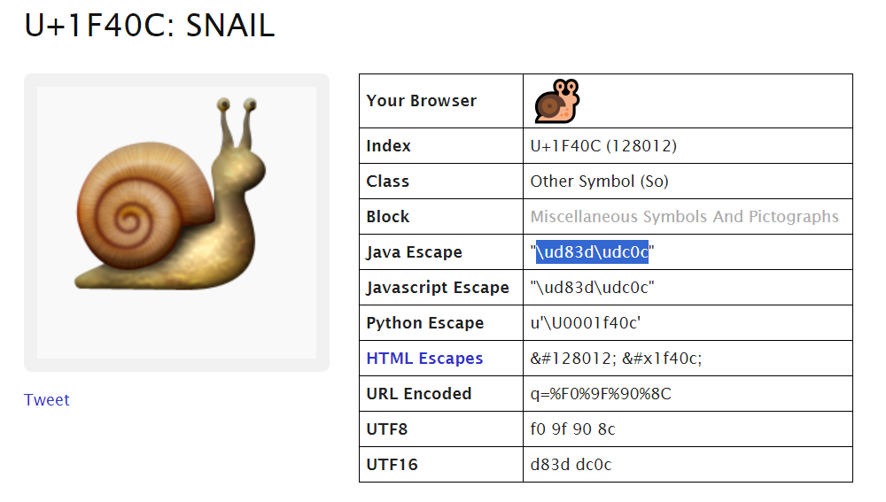
 |  | public enum Emoji { // Emoticones group GRINNING_FACE_WITH_SMILING_EYES('\uD83D', '\uDE01'), FACE_WITH_TEARS_OF_JOY('\uD83D', '\uDE02'), SMILING_FACE_WITH_OPEN_MOUTH('\uD83D', '\uDE03'), SMILING_FACE_WITH_OPEN_MOUTH_AND_SMILING_EYES('\uD83D', '\uDE04'), SMILING_FACE_WITH_OPEN_MOUTH_AND_COLD_SWEAT('\uD83D', '\uDE05'), SMILING_FACE_WITH_OPEN_MOUTH_AND_TIGHTLY_CLOSED_EYES('\uD83D', '\uDE06'), WINKING_FACE('\uD83D', '\uDE09'), SMILING_FACE_WITH_SMILING_EYES('\uD83D', '\uDE0A'), FACE_SAVOURING_DELICIOUS_FOOD('\uD83D', '\uDE0B'), RELIEVED_FACE('\uD83D', '\uDE0C'), SMILING_FACE_WITH_HEART_SHAPED_EYES('\uD83D', '\uDE0D'), SMIRKING_FACE('\uD83D', '\uDE0F'), UNAMUSED_FACE('\uD83D', '\uDE12'), FACE_WITH_COLD_SWEAT('\uD83D', '\uDE13'), PENSIVE_FACE('\uD83D', '\uDE14'), CONFOUNDED_FACE('\uD83D', '\uDE16'), FACE_THROWING_A_KISS('\uD83D', '\uDE18'), KISSING_FACE_WITH_CLOSED_EYES('\uD83D', '\uDE1A'), FACE_WITH_STUCK_OUT_TONGUE_AND_WINKING_EYE('\uD83D', '\uDE1C'), FACE_WITH_STUCK_OUT_TONGUE_AND_TIGHTLY_CLOSED_EYES('\uD83D', '\uDE1D'), DISAPPOINTED_FACE('\uD83D', '\uDE1E'), ANGRY_FACE('\uD83D', '\uDE20'), POUTING_FACE('\uD83D', '\uDE21'), CRYING_FACE('\uD83D', '\uDE22'), PERSEVERING_FACE('\uD83D', '\uDE23'), FACE_WITH_LOOK_OF_TRIUMPH('\uD83D', '\uDE24'), DISAPPOINTED_BUT_RELIEVED_FACE('\uD83D', '\uDE25'), FEARFUL_FACE('\uD83D', '\uDE28'), WEARY_FACE('\uD83D', '\uDE29'), SLEEPY_FACE('\uD83D', '\uDE2A'), TIRED_FACE('\uD83D', '\uDE2B'), LOUDLY_CRYING_FACE('\uD83D', '\uDE2D'), FACE_WITH_OPEN_MOUTH_AND_COLD_SWEAT('\uD83D', '\uDE30'), FACE_SCREAMING_IN_FEAR('\uD83D', '\uDE31'), ASTONISHED_FACE('\uD83D', '\uDE32'), FLUSHED_FACE('\uD83D', '\uDE33'), DIZZY_FACE('\uD83D', '\uDE35'), FACE_WITH_MEDICAL_MASK('\uD83D', '\uDE37'), GRINNING_CAT_FACE_WITH_SMILING_EYES('\uD83D', '\uDE38'), CAT_FACE_W

